Sheet1
Configuration Price List(配置价格表)
 |  | 01.23,2025

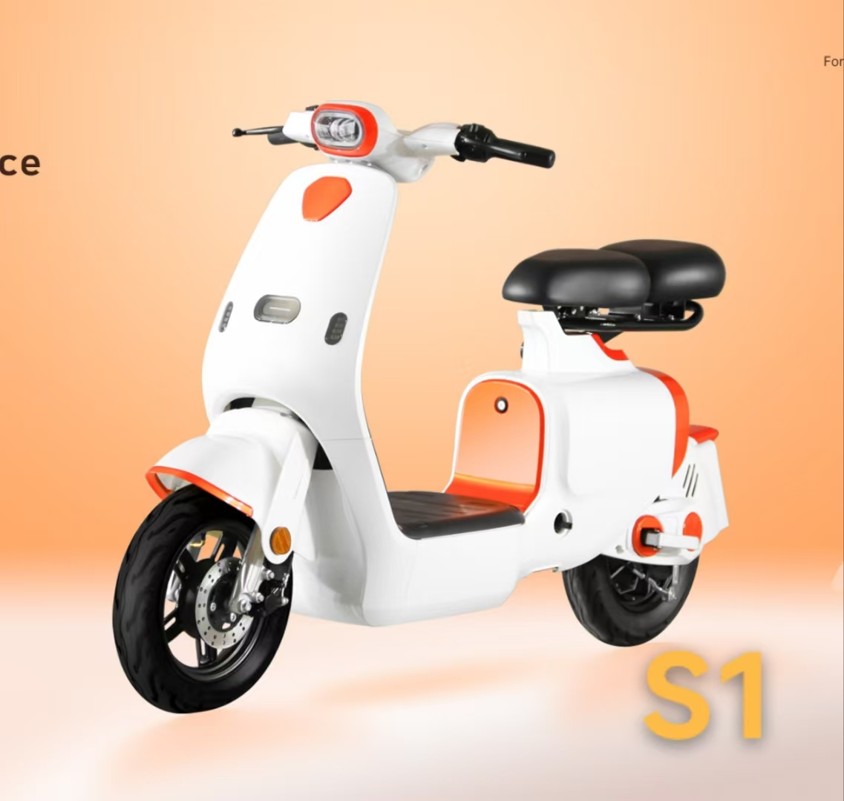
Model: | S1
Dimension（mm)
Length： | 1720
Width（Handle end-to-end）： | 690
Full height： | 1050
Wheelbase： | 1250
Seat Height： | 780
Weight（Battery not included）： | 47.3kg
Function parameter-
Max speed: | 35Km/h-38Km/h
Cruising range: | 50Km
Motor power | 450W（for 10 inch wheel）
Motor controller | Integrated-connector 6-mos motor controller
Battery | Lead-acid48V20Ah
Brake | Front disc Rear drum
Addon- |  | Price:
Speed meter | LED self-luminous-digit | RMB1325.00
Suspension | hydraulic shock absorber
tires | 2.75-10，Front iron wheel | Battery, charger, and packing fee are NOT inclueded.
Anti-theft | Antitheft systom with remote controller

型号: | S1
尺寸
长度： | 1720
宽度： | 690
整车高度： | 1050
轴距： | 1250
座高： | 780
整车重量（不含电池）： | 47.3kg
功能参数-
时速: | 35Km/h-38Km/h
续航里程: | 50Km
电机功率 | 450W（10寸）
电机控制器 | 6G控制器
电池 | 铅酸48V20AH
刹车 | 前碟后鼓
Addon- |  | 价格:
仪表 | LED 液晶仪表 | RMB1325.00
减震 | 液压减震
前轮 | 2.75-10真空胎，前铁轮 | 备注：电池，充电器和包装不包含在内。
防盗 | 遥控防盗器

Model: | Y1
Dimension（mm)
Length： | 1720
Width（Handle end-to-end）： | 690
Full height： | 1050
Wheelbase： | 1250
Seat Height： | 780
Weight（Battery not included）： | 47.3kg
Function parameter-
Max speed: | 35Km/h-38Km/h
Cruising range: | 50Km
Motor power | 450W（for 10 inch wheel）
Motor controller | Integrated-connector 6-mos motor controller
Battery | Lead-acid48V20Ah
Brake | Front disc Rear drum | Price:
Addon- |  | RMB1180.00
Speed meter | LED self-luminous-digit
Suspension | hydraulic shock absorber
tires | 14-2.5，Front iron wheel | Battery, charger, and packing fee are NOT inclueded.
Anti-theft | Antitheft systom with remote controller

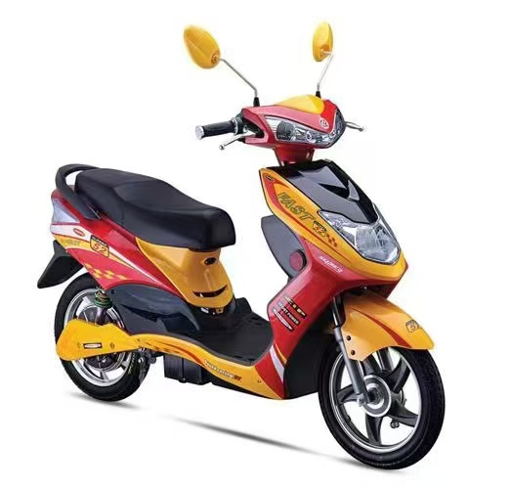
型号: | Y1
尺寸
长度： | 1720
宽度： | 690
整车高度： | 1050
轴距： | 1250
座高： | 780
整车重量（不含电池）： | 47.3kg
功能参数-
时速: | 35Km/h-38Km/h
续航里程: | 50Km
电机功率 | 450W（14寸）
电机控制器 | 6G控制器
电池 | 铅酸48V20AH
刹车 | 前后鼓刹 | CKD价格:
Addon- |  | RMB1180.00
仪表 | LED 液晶仪表
减震 | 液压减震
前轮 | 14-2.5，前铁轮 | 备注：税，电池，充电器和包装不包含在内。
防盗 | 遥控防盗器

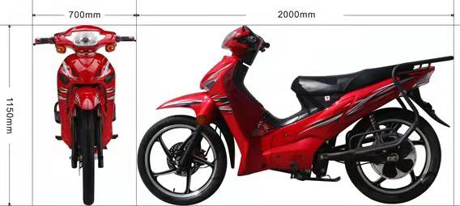
型号: | M-031
尺寸
长度： | 2000
宽度： | 700
整车高度： | 1150
功能参数-
电缆线： | 6平方
前轮： | 铝轮
时速: | 55KM/H
续航里程: | 80Km
电机功率： | 1200W（17寸）
控制器： | 18管40A控制器
电池： | 72V30AH铁锂
刹车： | 前碟后鼓
 |  | 价格:
Addon- |  | RMB2580.00（不含税）
仪表 | LED 液晶仪表
减震 | 前ɸ27杆套，后双管液压
轮胎 | 2.50-17；2.75-17 | 备注：不含包装，不含电池和充电器
防盗 | 遥控防盗器

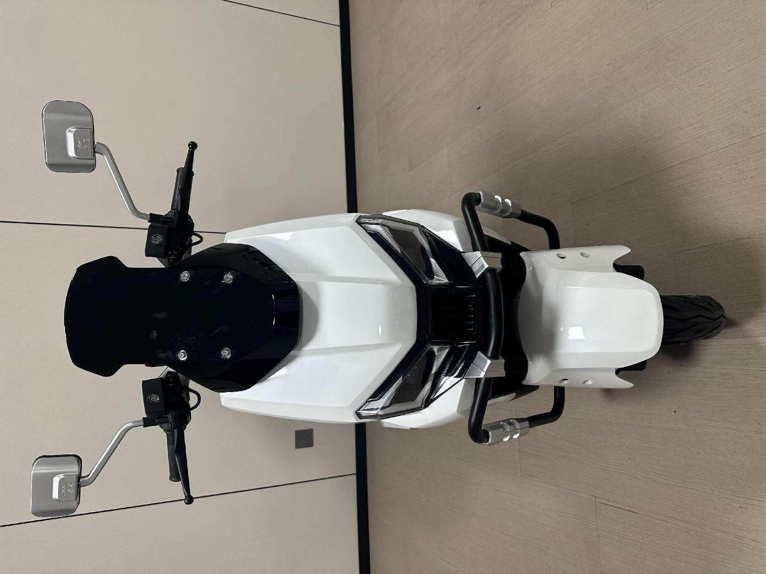
型号: | M-031
尺寸
长度：
宽度：
整车高度：
功能参数-
电缆线： | 4平方
前轮： | 铝轮
时速: | 55KM/H
续航里程: | 80Km
电机功率： | 1000W（10寸）
控制器： | 12管35A控制器
电池： | 72V20AH铅酸
刹车： | 前后碟刹
 |  | 裸车价格:
Addon- |  | RMB1780.00（不含税）
仪表 | LED 液晶仪表
减震 | 前液压杆套减震，后双管液压
轮胎 | 前后3.0-10真空胎 | 备注：不含包装，不含电池和充电器
防盗 | 遥控防盗器

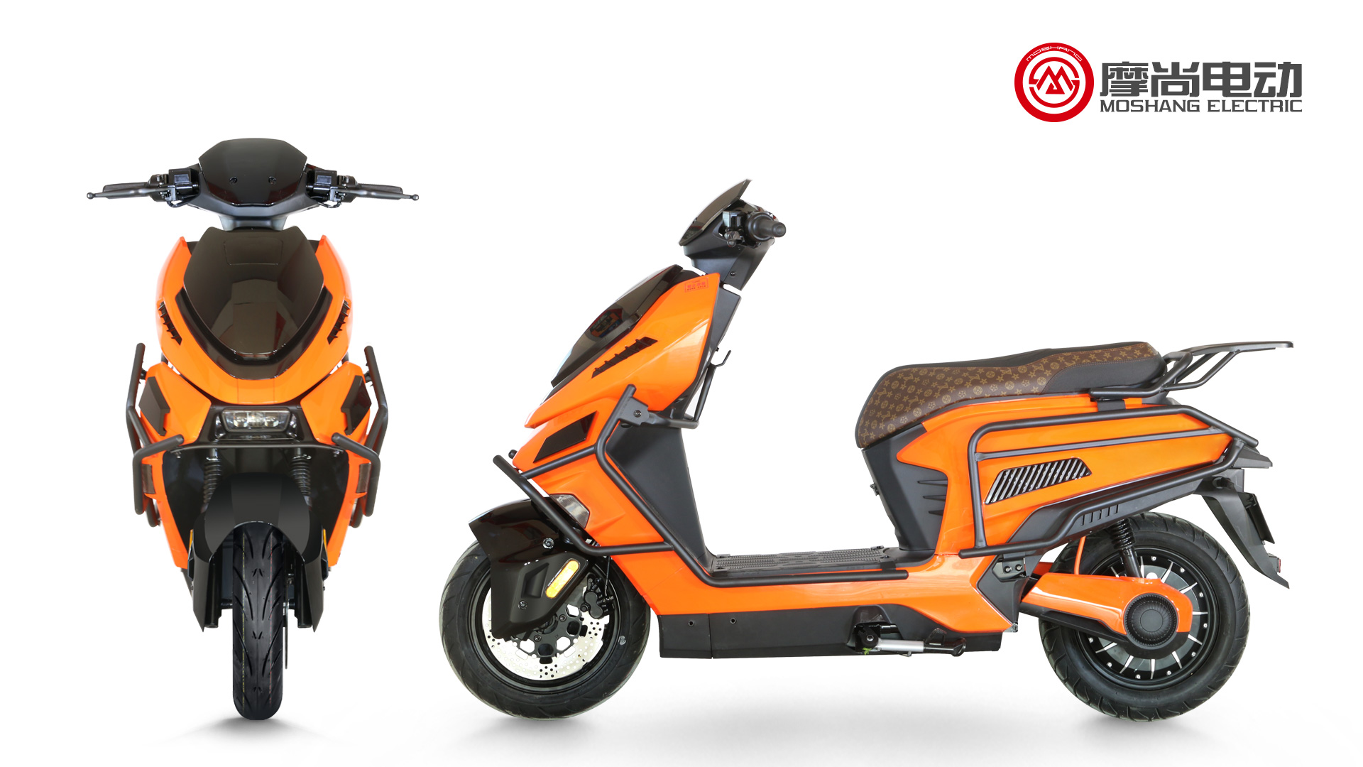
型号: | M-031
尺寸
长度：
宽度：
整车高度：
功能参数-
电缆线： | 6平方
前轮： | 12寸铝轮
时速: | 85KM/H
续航里程: | 80Km
电机功率： | 2000W（12寸）
控制器： | 60A控制器
电池： | 72V38AH铅酸 | 价格:（不含税）
刹车： | 前后碟刹 | 裸车：2480.00元
防护： | 无护杠 | 72V38AH铅酸电池：1200元
Addon- |  | 72V充电器：38元
仪表 | LED 液晶仪表 | 铁架+纸箱包装：200元
减震 | 前液压杆套减震，后双管液压
轮胎 | 前后90-90-12真空胎
防盗 | 遥控防盗器

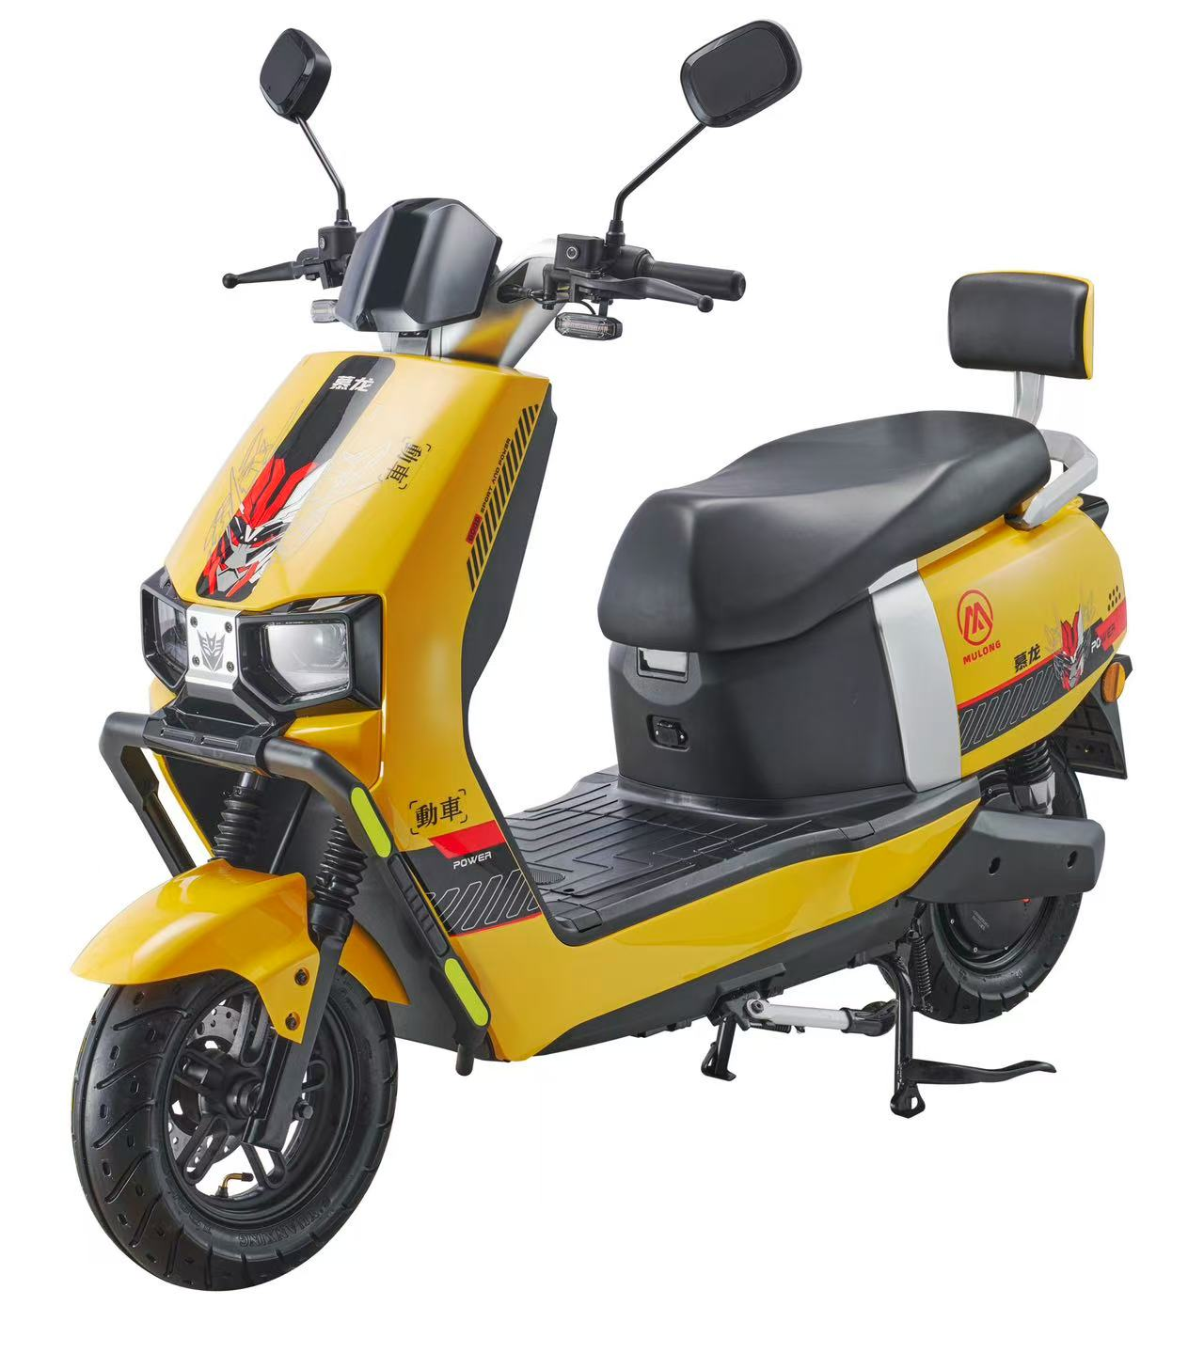
型号: | M-CQ
尺寸
长度：
宽度：
整车高度：
功能参数-
电缆线： | 3平方
前轮： | 10寸铝轮
时速: | 55KM/H
续航里程: | 80Km
电机功率： | 1000W（10寸）
控制器： | 32A控制器
电池： | 72V20AH铅酸
刹车： | 前后碟刹
 |  | 价格:（不含税）
Addon- |  | 裸车：1380.00元
仪表 | LED 液晶仪表 | 72V20AH铅酸电池：630元
减震 | 前液压杆套减震，后双管液压 | 72V充电器：32元
轮胎 | 前后3.0-10真空胎 | 铁架+纸箱包装：200元
防盗 | 遥控防盗器

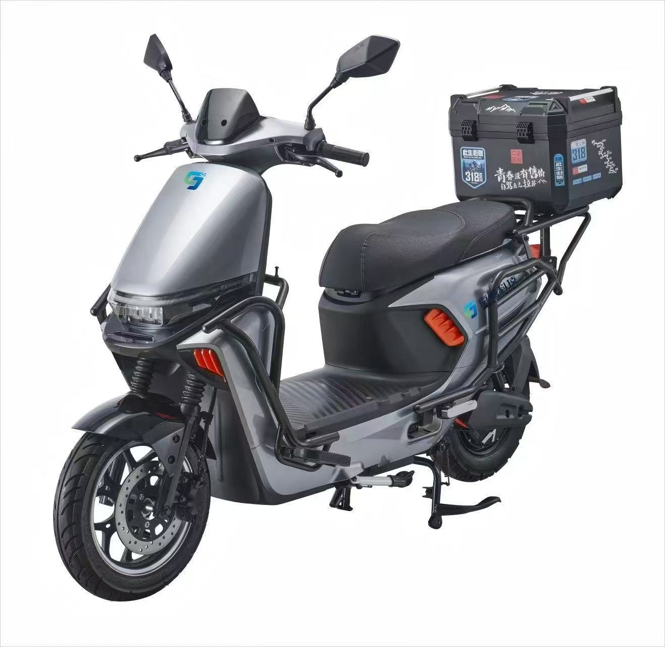
型号: | M-95C
尺寸
长度：
宽度：
整车高度：
功能参数-
电缆线： | 3平方
前轮： | 10寸铝轮
时速: | 55KM/H
续航里程: | 80Km
电机功率： | 1000W（10寸）
控制器： | 32A控制器
电池： | 72V20AH铅酸
刹车： | 前后碟刹
防护： | 全车护杠+尾箱 | 价格:（不含税）
Addon- |  | 裸车：1730.00元
仪表 | LED 液晶仪表 | 72V20AH铅酸电池：590元
减震 | 前液压杆套减震，后双管液压 | 72V充电器：32元
轮胎 | 前后3.0-10真空胎 | 铁架+纸箱包装：200元
防盗 | 遥控防盗器

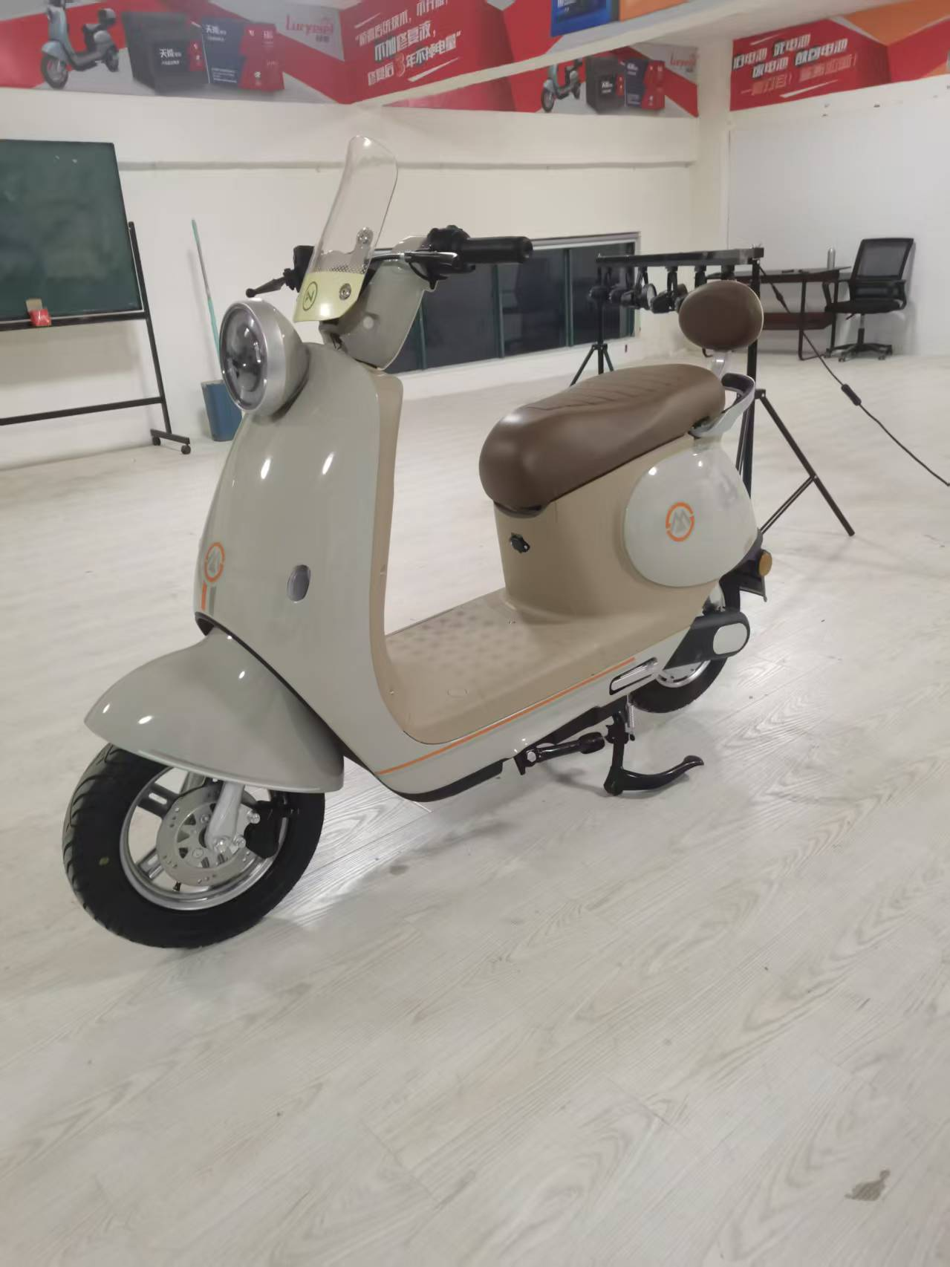
型号: | M-V6
尺寸
长度：
宽度：
整车高度：
功能参数-
电缆线： | 3平方
前轮： | 10寸钢钎轮
时速: | 50KM/H
续航里程: | 85Km
电机功率： | 1000W（10寸）
控制器： | 32A控制器
电池： | 72V20AH铅酸
刹车： | 前碟后鼓
 |  | 价格:（不含税）
Addon- |  | 裸车：1280.00元
仪表 | LED 液晶仪表 | 72V20AH铅酸电池：590元
减震 | 前液压杆套减震，后双管液压 | 72V充电器：32元
轮胎 | 前后3.0-10真空胎 | 铁架+纸箱包装：200元
防盗 | 遥控防盗器

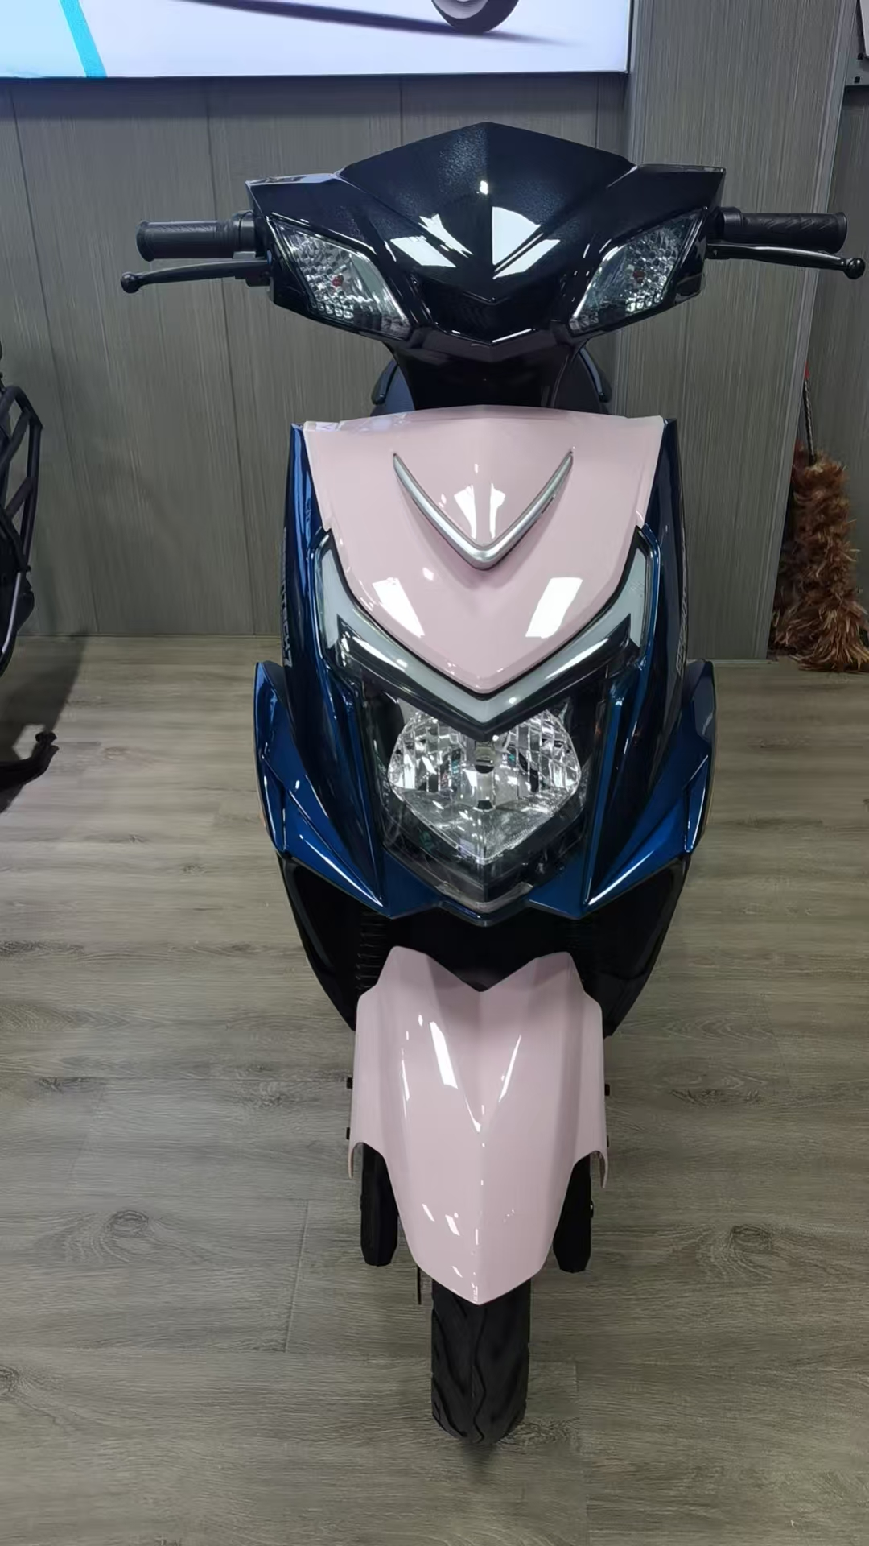
型号: | 战神
尺寸
长度：
宽度：
整车高度：
功能参数-
电缆线： | 3平方
前轮： | 10寸铁轮轮
时速: | 55KM/H
续航里程: | 85Km
电机功率： | 安驰1000W（10寸）2.0-30H
控制器： | 华顺12管32A控制器
电池： | 72V20AH铅酸
刹车： | 前碟后鼓

Addon-
仪表 | LED 液晶仪表 | 价格:（不含税）
减震 | 川齐前后液压减震 | CKD散件价格：1270.00元
轮胎 | 耐力可前后3.0-10真空胎
防盗 | 遥控防盗器

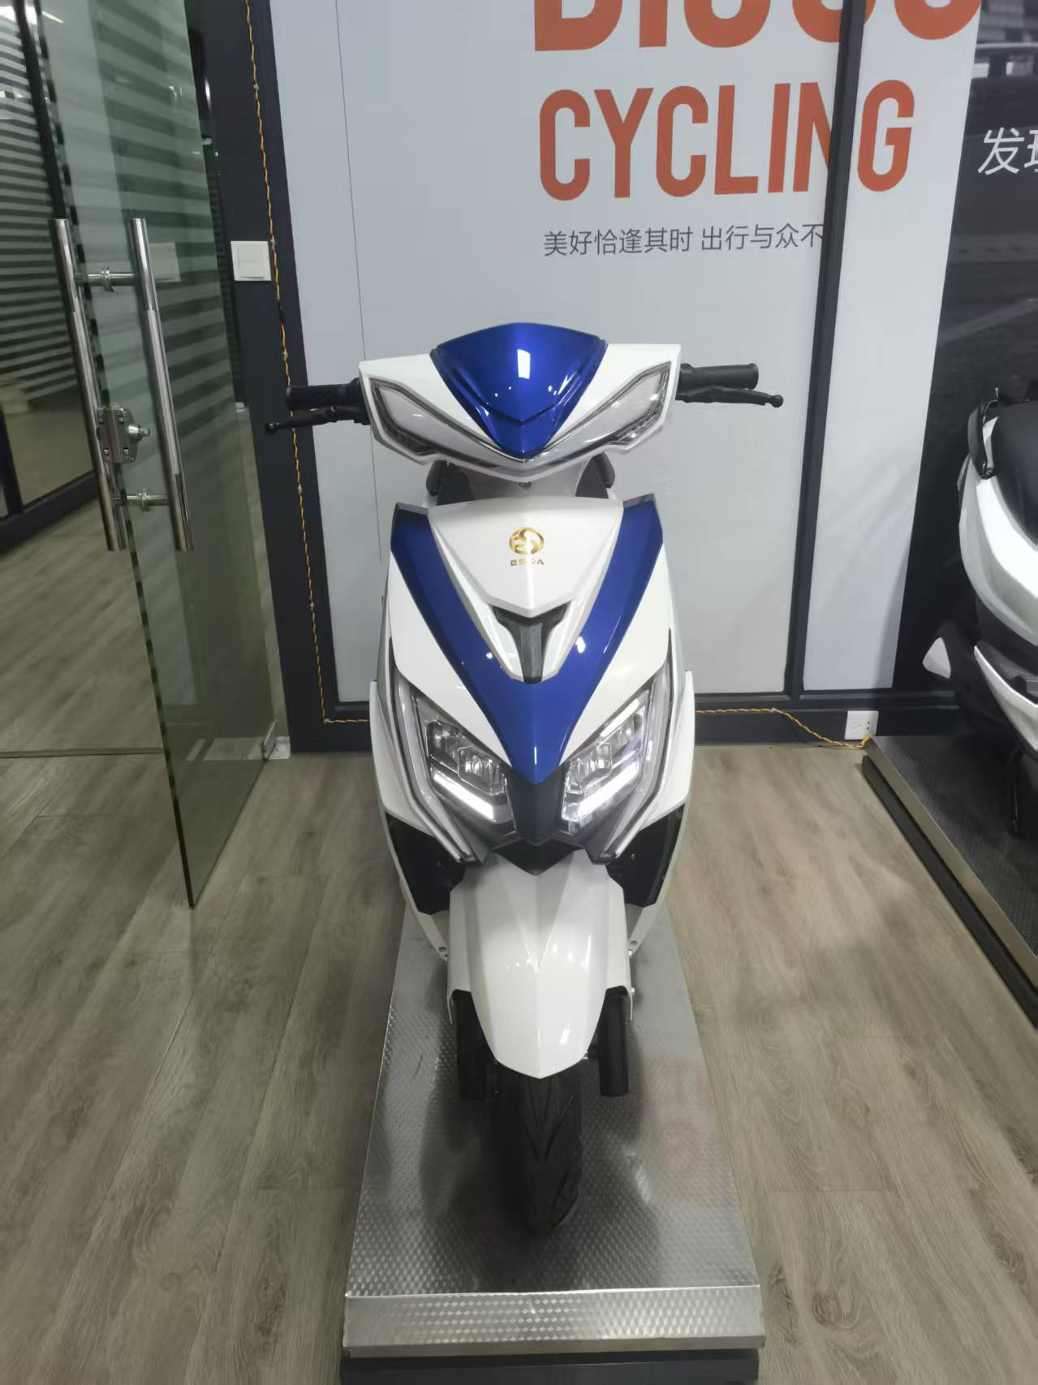
型号: | 战狼3代
尺寸
长度：
宽度：
整车高度：
功能参数-
电缆线： | 3平方
前轮： | 10寸铁轮轮
时速: | 55KM/H
续航里程: | 85Km
电机功率： | 1000W（10寸）2.0-30H
控制器： | 华顺12管32A控制器
电池： | 72V20AH铅酸
刹车： | 前碟后鼓

Addon-
仪表 | LED 液晶仪表 | 价格:（不含税）
减震 | 川齐前后液压减震 | CKD散件价格：1320.00元
轮胎 | 耐力可前后3.0-10真空胎
防盗 | 遥控防盗器

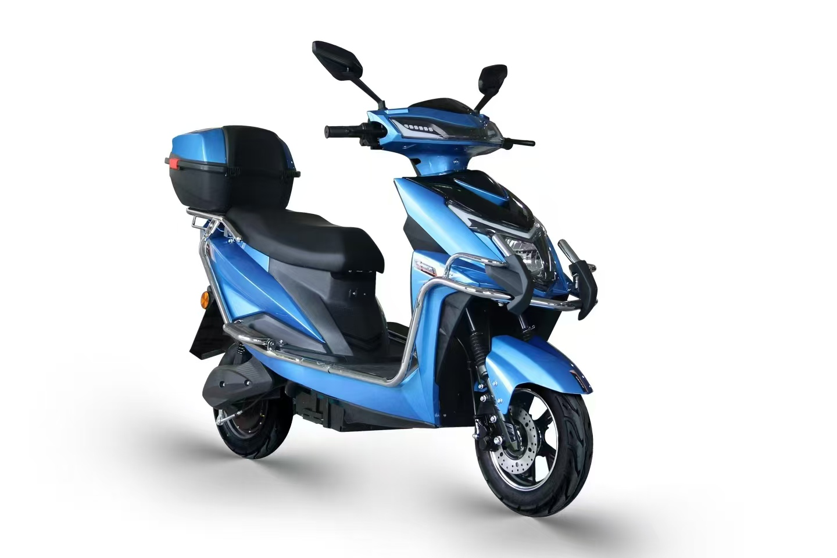
型号: | 战神护杠尾箱版
尺寸
长度：
宽度：
整车高度：
功能参数-
电缆线： | 3平方
前轮： | 10寸铁轮轮
时速: | 55KM/H
续航里程: | 85Km
电机功率： | 安驰1000W（10寸）2.0-30H
控制器： | 华顺12管32A控制器
电池： | 72V20AH铅酸 | 价格:（不含税）
刹车： | 前碟后鼓 | 裸车：1290.00元
 |  | 72V20AH铅酸电池：590元
Addon- |  | 72V充电器：32元
仪表 | LED 液晶仪表 | 铁架+纸箱包装：200元
减震 | 川齐前后液压减震
轮胎 | 耐力可前后3.0-10真空胎
防盗 | 遥控防盗器

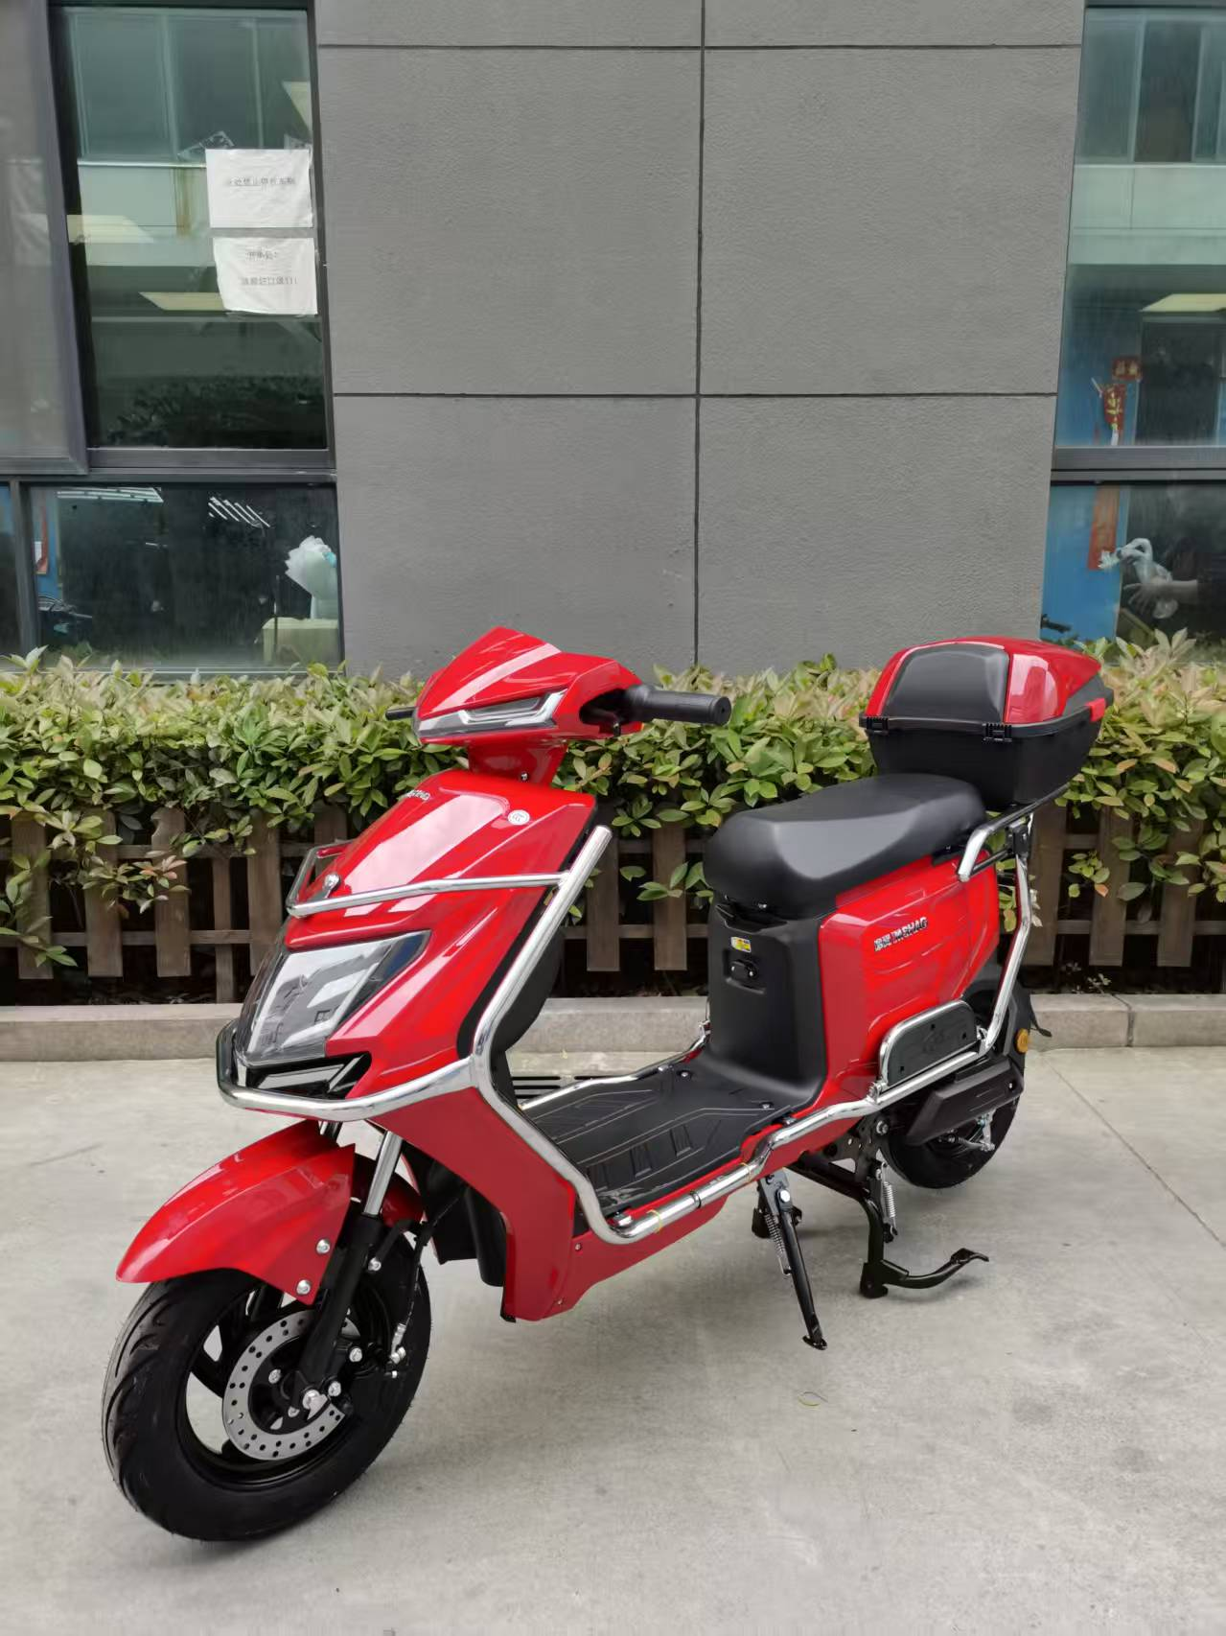
型号: | Y8护杠尾箱版
尺寸
长度： | 1750CM
宽度： | 70CM
整车高度： | 110CM
功能参数-
电缆线： | 2.5平方
前轮： | 10寸铁轮轮
时速: | 48KM/H
续航里程: | 75Km
电机功率： | 安驰1000W（10寸）2.0-30H
控制器： | 华顺12管30A控制器
电池： | 60V20AH铅酸
刹车： | 前碟后鼓
 |  | 整车包装尺寸：162-50-85
Addon-
仪表 | LED 液晶仪表 | 价格:（含税，电池，充电器，纸箱包装）
减震 | 川齐前后液压减震 | 整车价格：2120.00元
轮胎 | 耐力可前后3.0-10真空胎
防盗 | 遥控防盗器 | 备注：不要护杠减80元

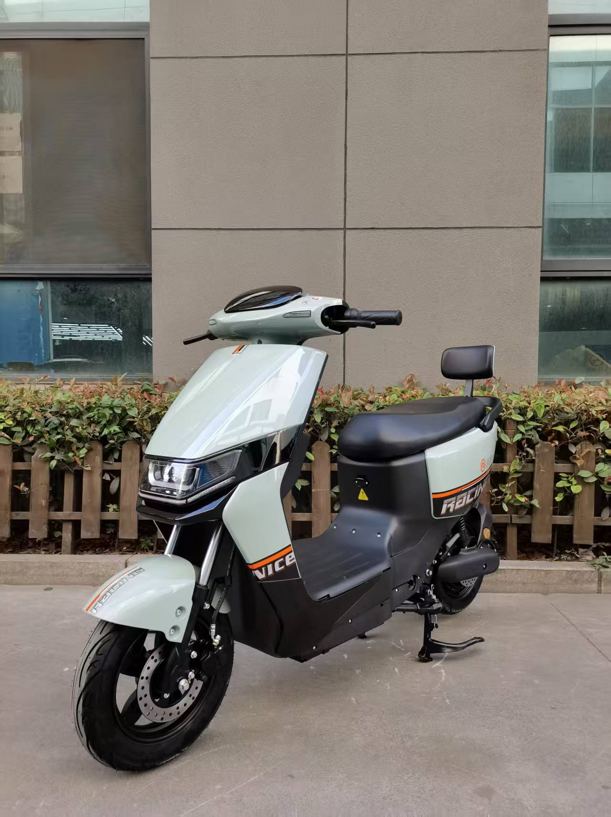
型号: | B02靠背版
尺寸
长度： | 170CM
宽度： | 70CM
整车高度： | 107CM
功能参数-
电缆线： | 2.5平方
前轮： | 10寸铁轮轮
时速: | 45KM/H
续航里程: | 75Km
电机功率： | 安驰1000W（10寸）2.0-30H
控制器： | 华顺12管30A控制器
电池： | 60V20AH铅酸
刹车： | 前碟后鼓
 |  | 整车包装尺寸：162-50-85
Addon-
仪表 | LED 液晶仪表 | 价格:（含税，电池，充电器，纸箱包装）
减震 | 川齐前后液压减震 | 整车价格：2040.00元
轮胎 | 耐力可前后3.0-10真空胎
防盗 | 遥控防盗器

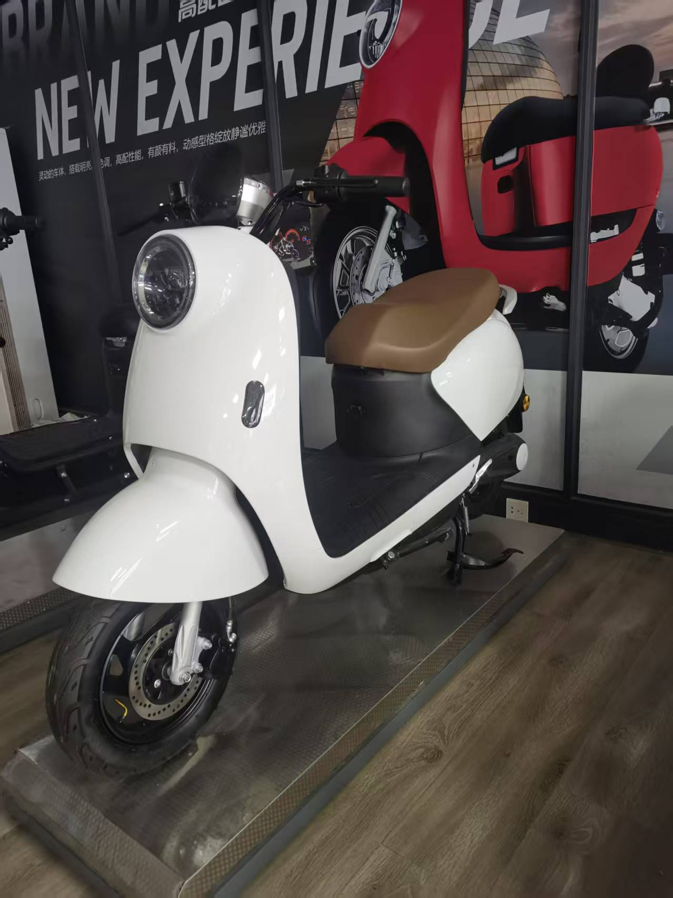
型号: | Q1靠背版
尺寸
长度： | 1750
宽度： | 670
整车高度： | 1150
功能参数-
电缆线： | 3平方
前轮： | 10寸铁轮
时速: | 45KM/H
续航里程: | 75Km
电机功率： | 1000W（10寸）
控制器： | 华顺12管30A控制器
电池： | 72V20AH铅酸
刹车： | 前碟后鼓

Addon-
仪表 | LED 液晶仪表 | 价格:（不含税）
减震 | 川齐前后液压减震 | CKD散件价格：1210.00元
轮胎 | 耐力可前后3.0-10真空胎
防盗 | 遥控防盗器 | 台州原厂塑件，加强车架

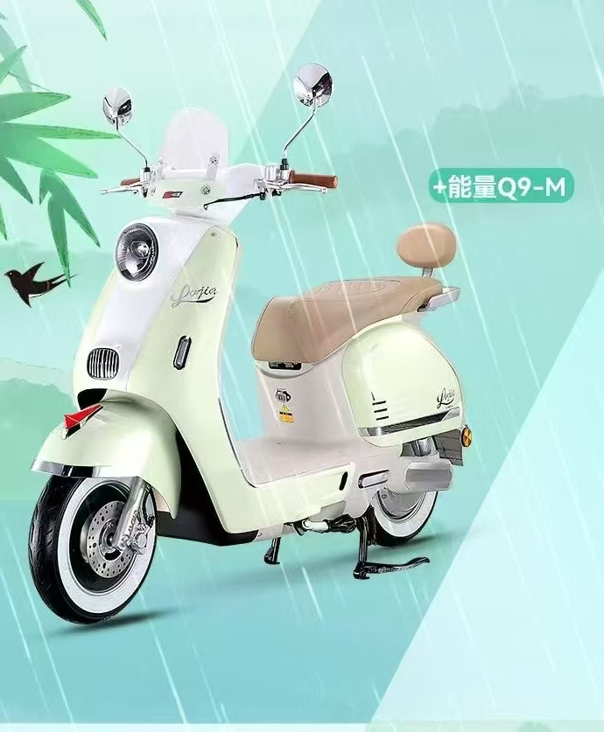
型号: | Q9靠背版
尺寸
长度： | 1750MM
宽度： | 670MM
整车高度： | 1150MM
功能参数-
电缆线： | 3平方
前轮： | 10寸铁轮轮
时速: | 45KM/H
续航里程: | 75Km
电机功率： | 1000W（10寸）
控制器： | 华顺12管32A控制器
电池： | 72V20AH铅酸
刹车： | 前碟后鼓

Addon-
仪表 | LED 液晶仪表 | 价格:（不含税）
减震 | 川齐前后液压减震 | CKD散件价格：1280.00元
轮胎 | 耐力可前后3.0-10真空胎
防盗 | 遥控防盗器 | 台州原厂塑件，加强车架

型号: | 苍穹动力版
尺寸
长度： | 1830MM
宽度： | 700MM
整车高度： | 1150MM
功能参数-
电缆线： | 4平方
前轮： | 10寸铝轮
时速: | 55KM/H
续航里程: | 75Km
电机功率： | 1000W（10寸） 2.3-30H电机
控制器： | 40A控制器 | 台州原厂塑件，加强车架
电池盒： | 72V32AH铅酸
刹车： | 前后碟刹
车把： | 飞机把
Addon- |  | 裸车价格：1480.00元
仪表 | LED 液晶仪表
减震 | 前液压杆套减震，后双管液压 | 备注：不含税，不含电池，不含充电器，不含包装。护杠+100元
轮胎 | 前后3.0-10加宽真空胎
防盗 | 遥控防盗器

柬埔寨
型号: | Q1靠背版
尺寸
长度： | 1750
宽度： | 670
整车高度： | 1150
功能参数-
电缆线： | 3平方
前轮： | 10寸铁轮
时速: | 45KM/H
续航里程: | 75Km
电机功率： | 1000W（10寸）
控制器： | 华顺12管30A控制器
电池： | 72V20AH铅酸
刹车： | 前碟后鼓 | 原厂塑件，加强车架

Addon-
仪表 | LED 液晶仪表 | 价格:
减震 | 川齐前后液压减震 | 价格：1260.00元
轮胎 | 耐力可前后3.0-10真空胎 | 备注：不含：包装，税，电池，充电器。
防盗 | 遥控防盗器

型号: | Q9靠背版
尺寸
长度： | 1750MM
宽度： | 670MM
整车高度： | 1150MM
功能参数-
电缆线： | 3平方
前轮： | 10寸铁轮轮
时速: | 45KM/H
续航里程: | 75Km
电机功率： | 1000W（10寸）
控制器： | 华顺12管32A控制器
电池： | 72V20AH铅酸
刹车： | 前碟后鼓 | 原厂塑件，加强车架

Addon-
仪表 | LED 液晶仪表 | 价格:
减震 | 川齐前后液压减震 | 价格：1350.00元
轮胎 | 耐力可前后3.0-10真空胎 | 备注：不含：包装，税，电池，充电器。
防盗 | 遥控防盗器

印度
型号: | Q1靠背版
尺寸
长度： | 1750
宽度： | 670
整车高度： | 1150
功能参数-
电缆线： | 2.5平方
前轮： | 10寸铁轮
时速: | 45KM/H
续航里程: | 75Km
电机功率： | 1000W（10寸）
控制器： | 华顺12管30A控制器
电池： | 72V20AH铅酸
刹车： | 前碟后鼓 | 原厂塑件，加强车架

Addon-
仪表 | LED 液晶仪表
减震 | 川齐前后液压减震 | CKD价格：1180.00元
轮胎 | 耐力可前后3.0-10真空胎 | 备注：不含：轮胎，税，电池，充电器。
防盗 | 遥控防盗器

型号: | Q9靠背版
尺寸
长度： | 1750MM
宽度： | 670MM
整车高度： | 1150MM
功能参数-
电缆线： | 3平方
前轮： | 10寸铁轮轮
时速: | 45KM/H
续航里程: | 75Km
电机功率： | 1000W（10寸）
控制器： | 华顺12管32A控制器
电池： | 72V20AH铅酸
刹车： | 前碟后鼓 | 原厂塑件，加强车架

Addon-
仪表 | LED 液晶仪表
减震 | 川齐前后液压减震 | CKD散件价格：1310.00元
轮胎 | 耐力可前后3.0-10真空胎 | 备注：不含：轮胎，税，电池，充电器。
防盗 | 遥控防盗器

型号: | 战狼3代
尺寸
长度：
宽度：
整车高度：
功能参数-
电缆线： | 3平方
前轮： | 10寸铁轮轮
时速: | 55KM/H
续航里程: | 85Km
电机功率： | 安驰1000W（10寸）2.0-30H
控制器： | 华顺12管32A控制器
电池： | 72V20AH铅酸
刹车： | 前碟后鼓

Addon-
仪表 | LED 液晶仪表
减震 | 川齐前后液压减震 | CKD散件价格：1310.00元
轮胎 | 耐力可前后3.0-10真空胎 | 备注：不含：轮胎，税，电池，充电器。
防盗 | 遥控防盗器

型号: | 战神护杠尾箱版
尺寸
长度：
宽度：
整车高度：
功能参数-
电缆线： | 3平方
前轮： | 10寸铁轮轮
时速: | 55KM/H
续航里程: | 85Km
电机功率： | 安驰1000W（10寸）2.0-30H
控制器： | 华顺12管32A控制器
电池： | 72V20AH铅酸
刹车： | 前碟后鼓

Addon-
仪表 | LED 液晶仪表
减震 | 川齐前后液压减震 | CKD散件价格：1210.00元
轮胎 | 耐力可前后3.0-10真空胎 | 备注：不含：税，电池，充电器。
防盗 | 遥控防盗器

型号: | 战神
尺寸
长度：
宽度：
整车高度：
功能参数-
电缆线： | 2.5平方
前轮： | 10寸铁轮轮
时速: | 55KM/H
续航里程: | 85Km
电机功率： | 安驰1000W（10寸）
控制器： | 华顺12管32A控制器
电池： | 72V20AH铅酸
刹车： | 前碟后鼓

Addon-
仪表 | LED 液晶仪表 | 价格:（不含税，不含电池）
减震 | 前后液压减震 | 价格：1310.00元
轮胎 | 耐力可前后3.0-10真空胎
防盗 | 遥控防盗器

型号: | 苍穹动力靠背版
尺寸
长度： | 1830MM
宽度： | 700MM
整车高度： | 1150MM
功能参数-
电缆线： | 6平方
前轮： | 10寸铝轮
时速: | 63KM/H
续航里程: | 90Km
电机功率： | 1500W（10寸）
控制器： | 38A控制器 | 原厂塑件，加强车架
电池盒： | 72V32AH铅酸
刹车： | 前后碟刹
车把： | 飞机把
Addon- |  | 整车价格：1610.00元
仪表 | LED 液晶仪表
减震 | 前液压杆套减震，后双管液压 | 备注：不含：税，电池，充电器，包装。
轮胎 | 前后3.0-10加宽真空胎
防盗 | 遥控防盗器

型号: | 极克95靠背版 | 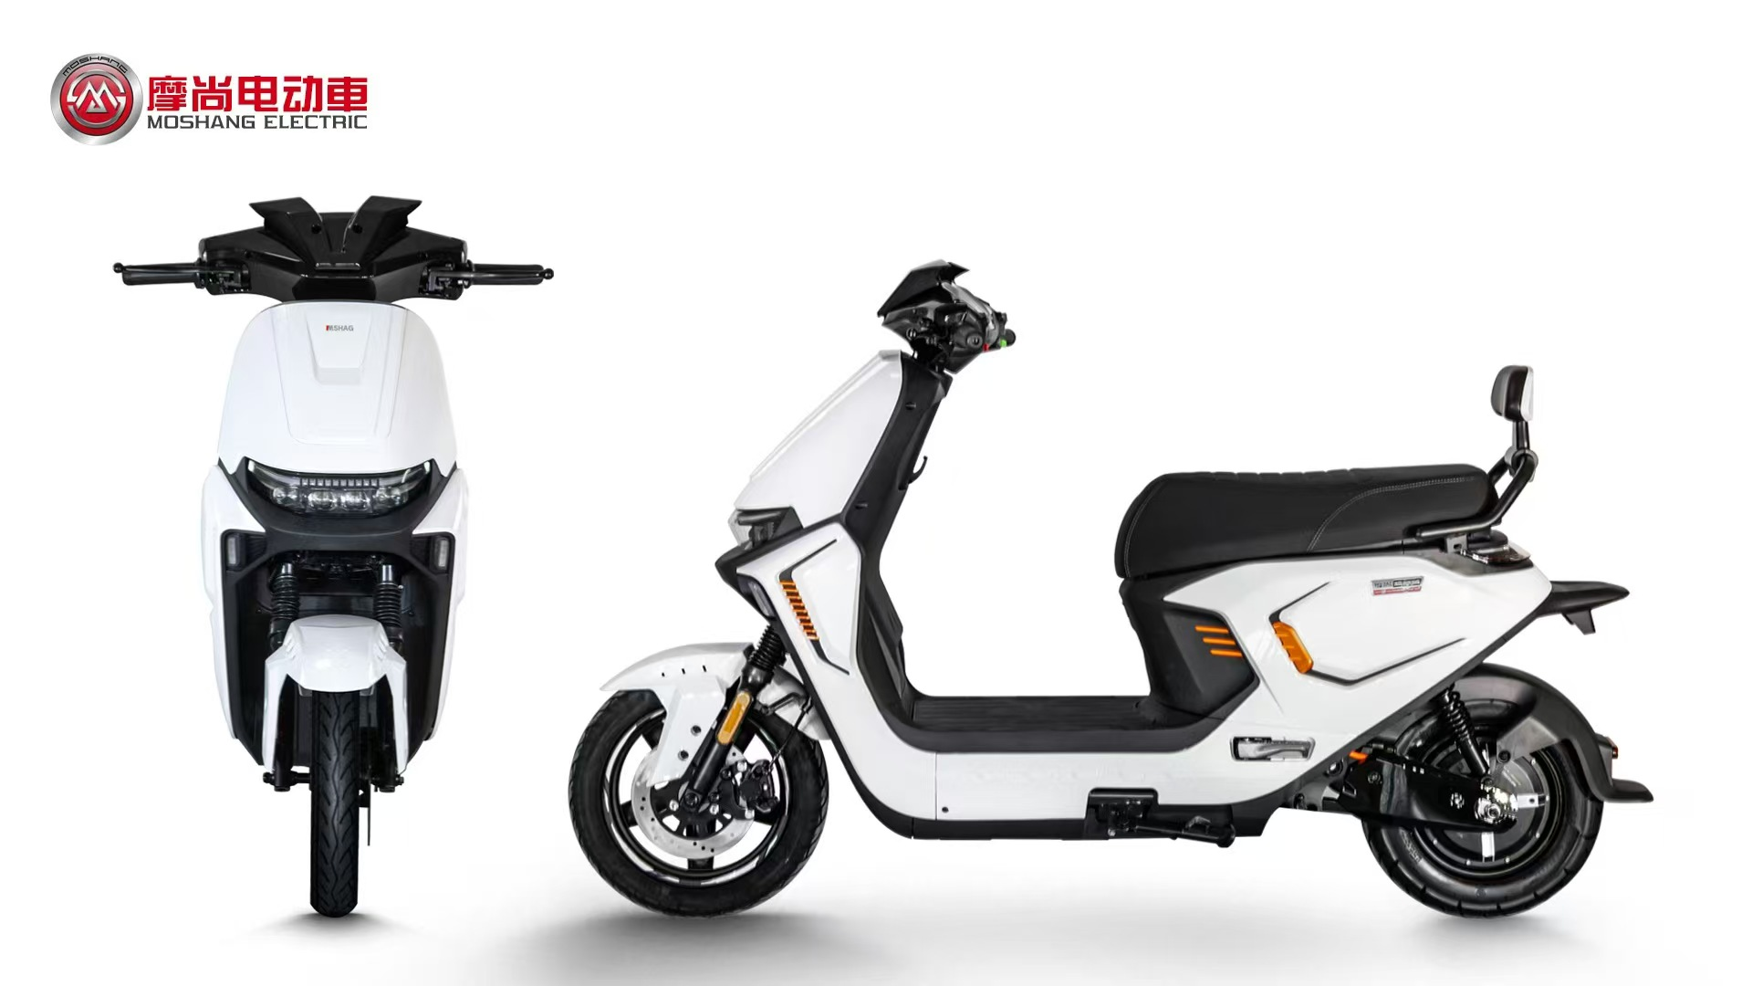
尺寸
长度： | 1880MM
宽度： | 700MM
整车高度： | 1280MM
功能参数-
电缆线： | 6平方
前轮： | 12寸铝轮
时速: | 70KM/H
续航里程: | 90Km
电机功率： | 2000W（10寸）
控制器： | 50A控制器 | 原厂塑件，加强车架
电池盒： | 72V32AH铅酸
刹车： | 前后碟刹
车把：
Addon- |  | 整车价格：1880.00元
仪表 | LED 液晶仪表
减震 | 前液压杆套减震，后双管液压 | 备注：不含：税，电池，充电器，包装。
轮胎 | 前90-90-12后3.0-10加宽真空胎
防盗 | 遥控防盗器

型号: | 外卖3号双电版 | 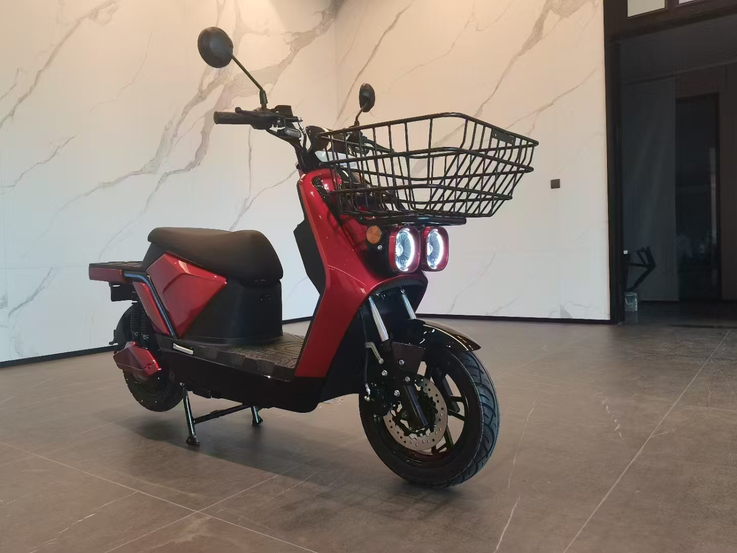
尺寸
长度： | 1900MM
宽度： | 730MM
整车高度： | 1350MM
功能参数-
电缆线： | 6平方
前轮： | 12寸铝轮
时速: | 70KM/H
续航里程: | 150Km
电机功率： | 2000W（12寸）
控制器： | 50A控制器 | 原厂塑件，加强车架
电池盒： | 72V32AH锂电，双组板
刹车： | 前后碟刹
车把：
Addon- |  | 整车价格：2680.00元
仪表 | LED 液晶仪表
减震 | 前液压杆套减震，后双管液压 | 备注：不含：税，电池，充电器，包装。
轮胎 | 前90-90-12后3.0-10加宽真空胎
防盗 | 遥控防盗器

型号: | 鸾凤双电版 | 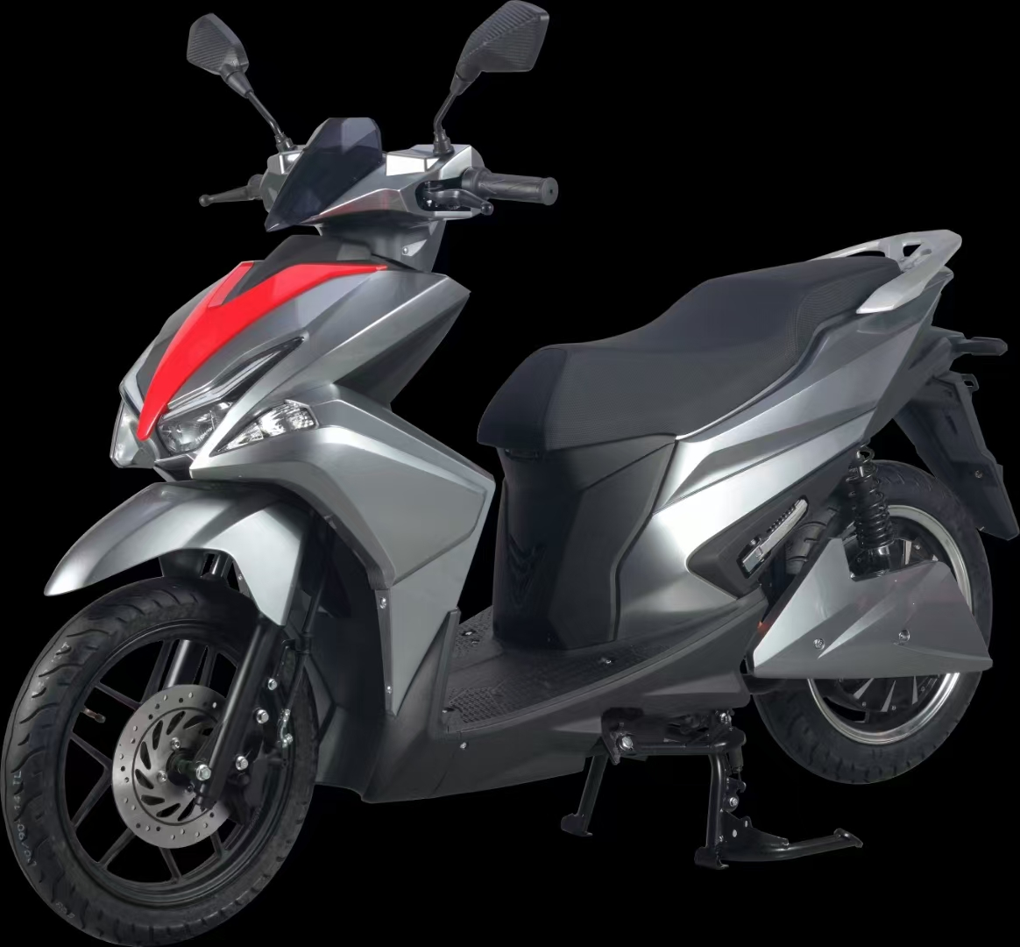
尺寸
长度： | 1900MM
宽度： | 700MM
整车高度： | 1350MM
功能参数-
电缆线： | 6平方
前轮： | 14寸铝轮
时速: | 70KM/H
续航里程: | 130Km
电机功率： | 2000W（14寸）
控制器： | 50A控制器 | 原厂塑件，加强车架
电池盒： | 72V20AH锂电，双组板
刹车： | 前后碟刹
车把：
Addon- |  | 整车价格：3680.00元
仪表 | LED 液晶仪表
减震 | 前液压杆套减震，后双管液压 | 备注：不含：税，电池，充电器，包装。
轮胎 | 前后90-90-14真空胎
防盗 | 遥控防盗器

型号: | 鹰九锂双电版 | 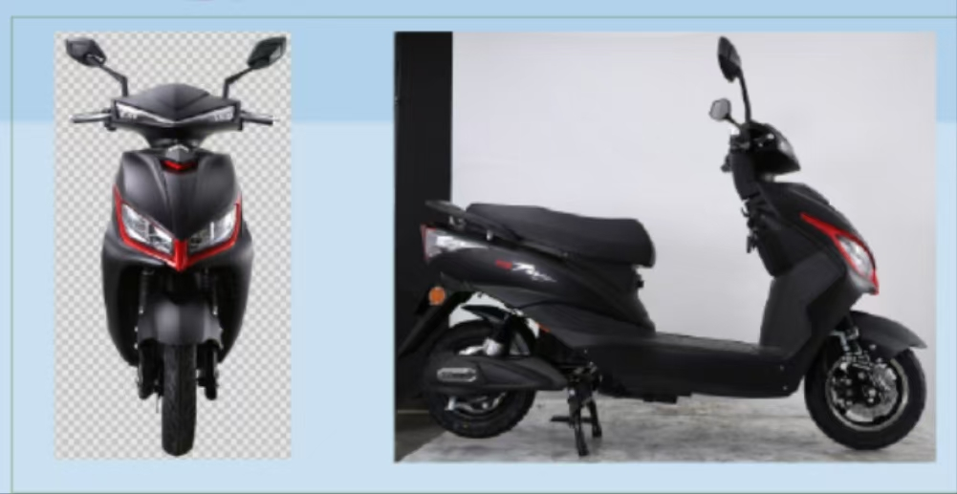
尺寸
长度： | 1830MM
宽度： | 700MM
整车高度： | 1150MM
功能参数-
电缆线： | 6平方
前轮： | 10寸铝轮
时速: | 60KM/H
续航里程: | 130Km
电机功率： | 1500W（10寸）
控制器： | 38A控制器 | 原厂塑件，加强车架
电池盒： | 72V20AH锂电，双组板
刹车： | 前后碟刹
车把：
Addon- |  | 整车价格：1810.00元
仪表 | LED 液晶仪表
减震 | 前液压杆套减震，后双管液压 | 备注：不含：税，电池，充电器，包装。
轮胎 | 前后3.0-10加宽真空胎
防盗 | 遥控防盗器

型号: | 极克95靠背版
尺寸
长度： | 1880MM
宽度： | 700MM
整车高度： | 1280MM
功能参数-
电缆线： | 6平方
前轮： | 12寸铝轮
时速: | 70KM/H
续航里程: | 90Km
电机功率： | 2000W（10寸）
控制器： | 50A控制器 | 原厂塑件，加强车架
电池盒： | 72V32AH铅酸
刹车： | 前后碟刹
车把：
Addon- |  | 整车价格：2080.00元
仪表 | LED 液晶仪表
减震 | 前液压杆套减震，后双管液压 | 备注：不含：税，电池，充电器，包装。
轮胎 | 前90-90-12后3.0-10加宽真空胎
防盗 | 遥控防盗器

型号: | 外卖3号双电版
尺寸
长度： | 1900MM
宽度： | 730MM
整车高度： | 1350MM
功能参数-
电缆线： | 6平方
前轮： | 12寸铝轮
时速: | 70KM/H
续航里程: | 150Km
电机功率： | 2000W（12寸）
控制器： | 50A控制器 | 原厂塑件，加强车架
电池盒： | 72V32AH锂电，双组板
刹车： | 前后碟刹
车把：
Addon- |  | 整车价格：2880.00元
仪表 | LED 液晶仪表
减震 | 前液压杆套减震，后双管液压 | 备注：不含：税，电池，充电器，包装。
轮胎 | 前90-90-12后90-90-12加宽真空胎
防盗 | 遥控防盗器

型号: | 鸾凤双电版
尺寸
长度： | 1900MM
宽度： | 700MM
整车高度： | 1350MM
功能参数-
电缆线： | 6平方
前轮： | 14寸铝轮
时速: | 70KM/H
续航里程: | 130Km
电机功率： | 2000W（14寸）
控制器： | 50A控制器 | 原厂塑件，加强车架
电池盒： | 72V20AH锂电，双组板
刹车： | 前后碟刹
车把：
Addon- |  | 整车价格：3980.00元
仪表 | LED 液晶仪表
减震 | 前液压杆套减震，后双管液压 | 备注：不含：税，电池，充电器，包装。
轮胎 | 前后90-90-14真空胎
防盗 | 遥控防盗器

型号: | 鹰九锂双电版
尺寸
长度： | 1830MM
宽度： | 700MM
整车高度： | 1150MM
功能参数-
电缆线： | 6平方
前轮： | 10寸铝轮
时速: | 60KM/H
续航里程: | 130Km
电机功率： | 1500W（10寸）
控制器： | 38A控制器 | 原厂塑件，加强车架
电池盒： | 72V20AH锂电，双组板
刹车： | 前后碟刹
车把：
Addon- |  | 整车价格：2110.00元
仪表 | LED 液晶仪表
减震 | 前液压杆套减震，后双管液压 | 备注：不含：税，电池，充电器，包装。
轮胎 | 前后3.0-10加宽真空胎
防盗 | 遥控防盗器

型号: | 大聚龙锂电版
尺寸
长度： | 1900MM
宽度： | 730MM
整车高度： | 1350MM
功能参数-
电缆线： | 6平方
前轮： | 12寸铝轮
时速: | 65KM/H
续航里程: | 90Km
电机功率： | 2500W（12寸）金宇星
控制器： | 40A控制器 | 原厂塑件，加强车架
电池盒： | 72V30AH锂电
刹车： | 前后碟刹
车把：
Addon- |  | 整车价格：4210.00元
仪表 | LED 液晶仪表
减震 | 前液压杆套减震，后双管液压 | 备注：含：税，电池，充电器，铁架包装。
轮胎 | 前后90-90-12真空胎
防盗 | 遥控防盗器

型号: | 大聚龙锂电版
尺寸
长度： | 1900MM
宽度： | 730MM
整车高度： | 1350MM
功能参数-
电缆线： | 6平方
前轮： | 12寸铝轮
时速: | 75KM/H
续航里程: | 90Km
电机功率： | 2800W（12寸）金宇星
控制器： | 50A控制器 | 原厂塑件，加强车架
电池盒： | 72V40AH锂电
刹车： | 前后碟刹
车把：
Addon- |  | 整车价格：4910.00元
仪表 | LED 液晶仪表
减震 | 前液压杆套减震，后双管液压 | 备注：含：税，电池，充电器，铁架包装。
轮胎 | 前后90-90-12真空胎
防盗 | 遥控防盗器

型号: | 仰望动力靠背版 | 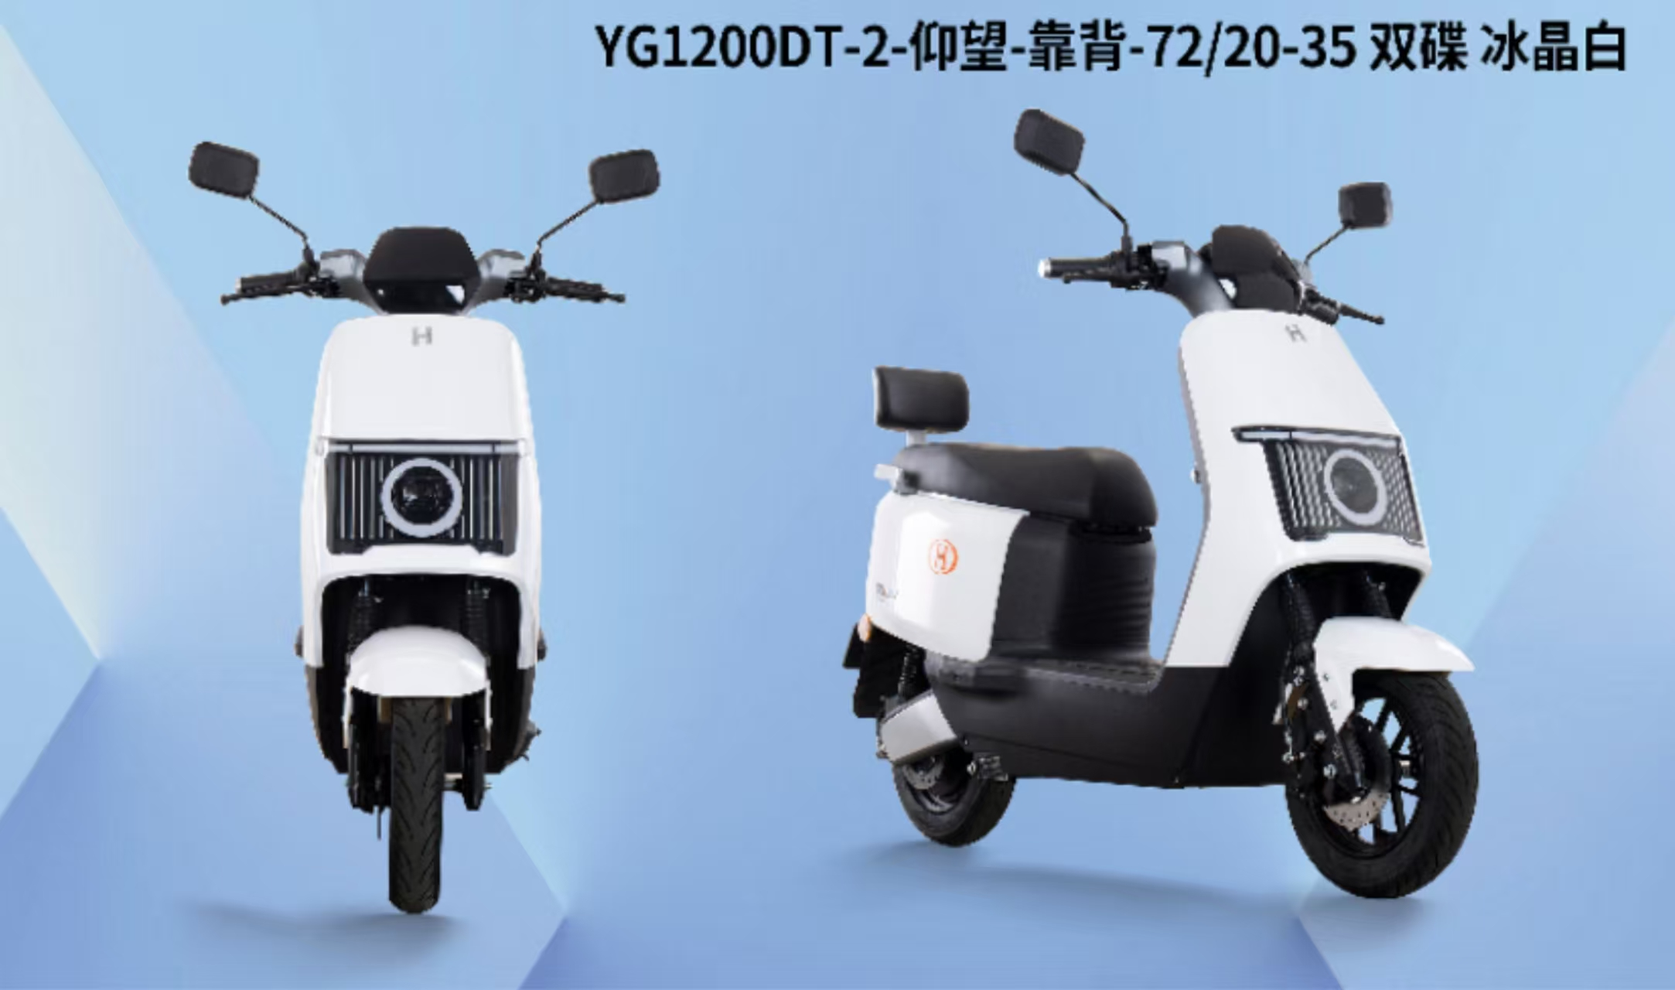
尺寸
长度： | 1830MM
宽度： | 700MM
整车高度： | 1150MM
功能参数-
电缆线： | 4平方
前轮： | 10寸铝轮
时速: | 63KM/H
续航里程: | 90Km
电机功率： | 1500W（10寸）
控制器： | 38A控制器 | 原厂塑件，加强车架
电池盒： | 72V32AH铅酸
刹车： | 前后碟刹
车把： | 飞机把
Addon- |  | 整车价格：1590.00元
仪表 | LED 液晶仪表
减震 | 前液压杆套减震，后双管液压 | 备注：不含：税，电池，充电器，包装。
轮胎 | 前后3.0-10加宽真空胎
防盗 | 遥控防盗器

型号: | M-V6
尺寸
长度：
宽度：
整车高度：
功能参数-
电缆线： | 3平方
前轮： | 10寸钢钎轮
时速: | 50KM/H
续航里程: | 85Km
电机功率： | 1000W（10寸）
控制器： | 32A控制器
电池： | 72V20AH铅酸
刹车： | 前碟后鼓

Addon-
仪表 | LED 液晶仪表 | 整车价格：1310.00元
减震 | 前液压杆套减震，后双管液压
轮胎 | 前后3.0-10真空胎 | 备注：不含：税，电池，充电器，包装。
防盗 | 遥控防盗器

型号: | 雷豹动力护杠版 | 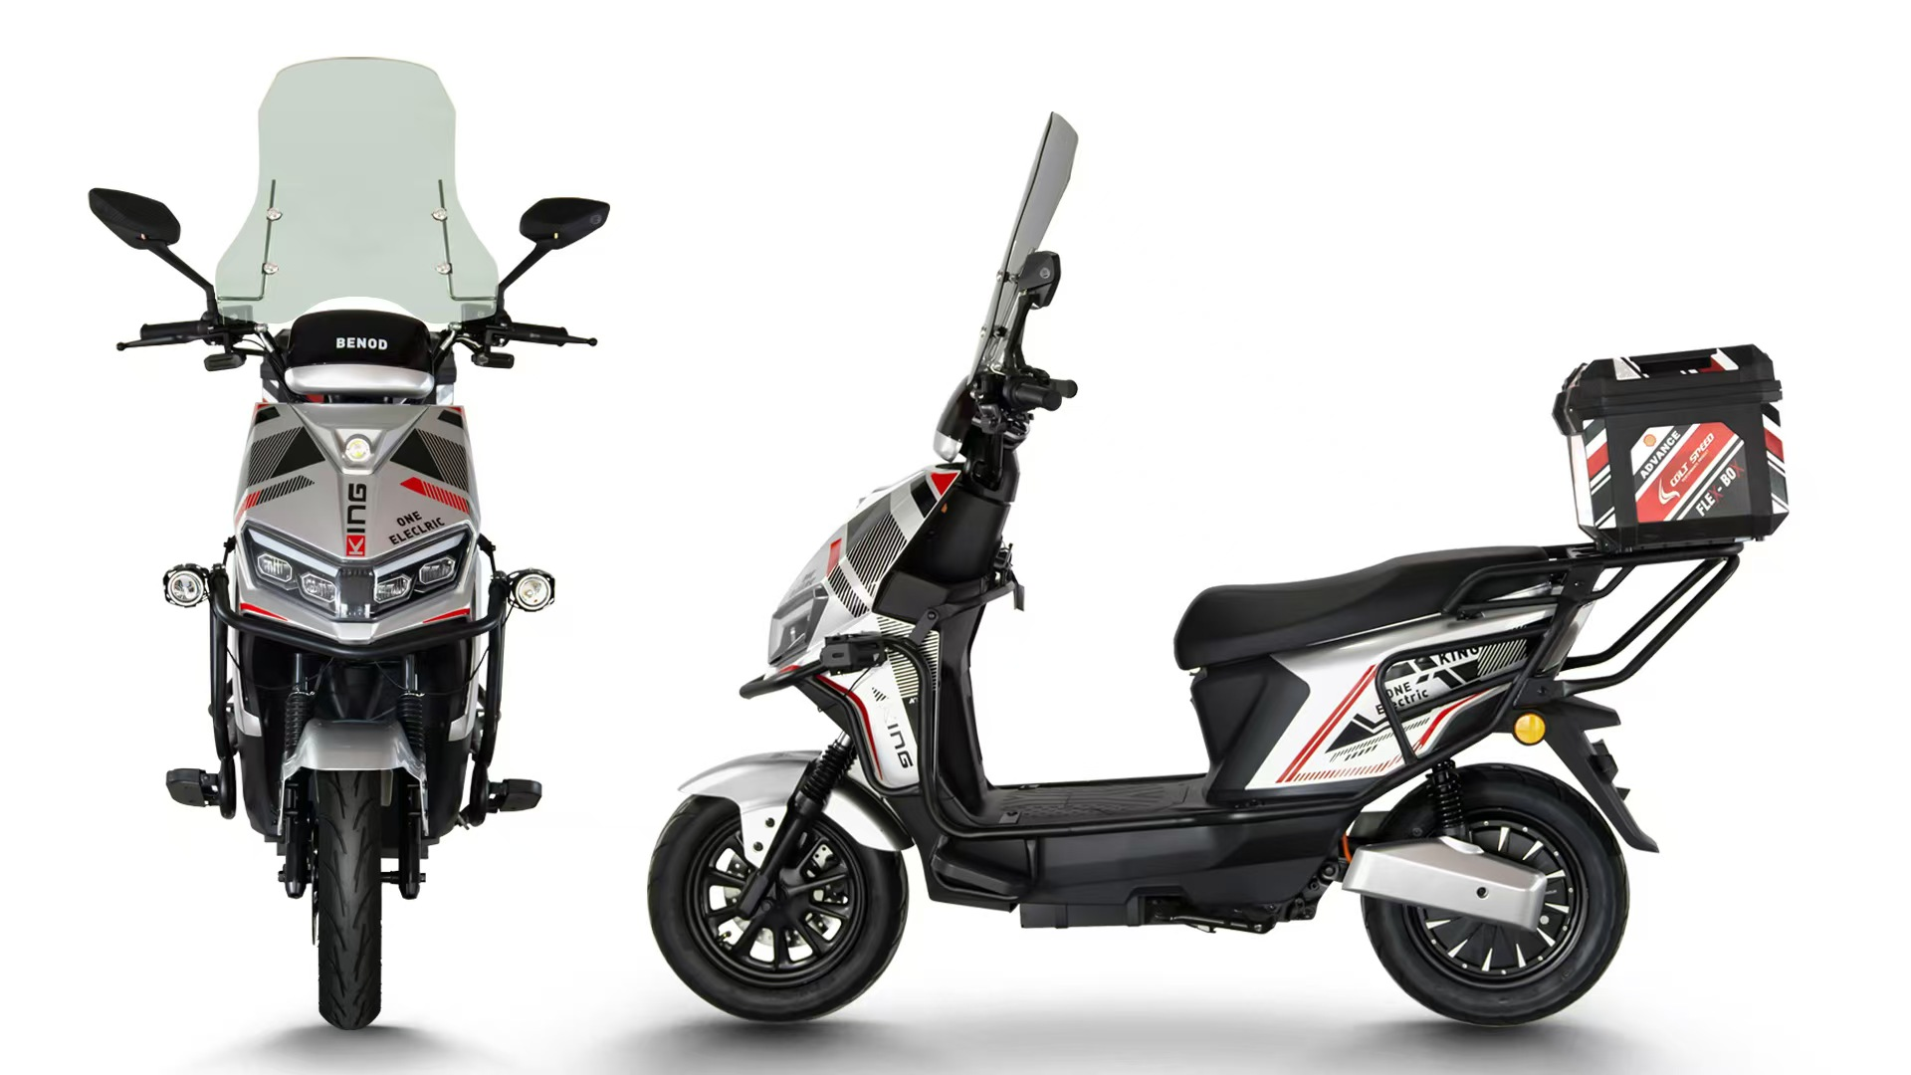
尺寸
长度： | 1850MM
宽度： | 750MM
整车高度： | 1150MM
功能参数-
电缆线： | 6平方
前轮： | 12寸铁轮
时速: | 65KM/H
续航里程: | 90Km
电机功率： | 1500W（12寸）
控制器： | 40A控制器 | 原厂塑件，加强车架，带改装双射灯。
电池盒： | 72V32AH铅酸
刹车： | 前后碟刹 | 备注：改装挡风玻璃+70元，外卖尾箱+50
车把： | 裸把
Addon- |  | 裸车价格：1730.00元
仪表 | NFC,蓝牙仪表
减震 | 前液压杆套减震，后双管液压 | 备注：不含税，不含电池，不含充电器，不含包装。
轮胎 | 前后90-90-12真空胎
防盗 | 遥控防盗器

型号: | 翼虎动力版 | 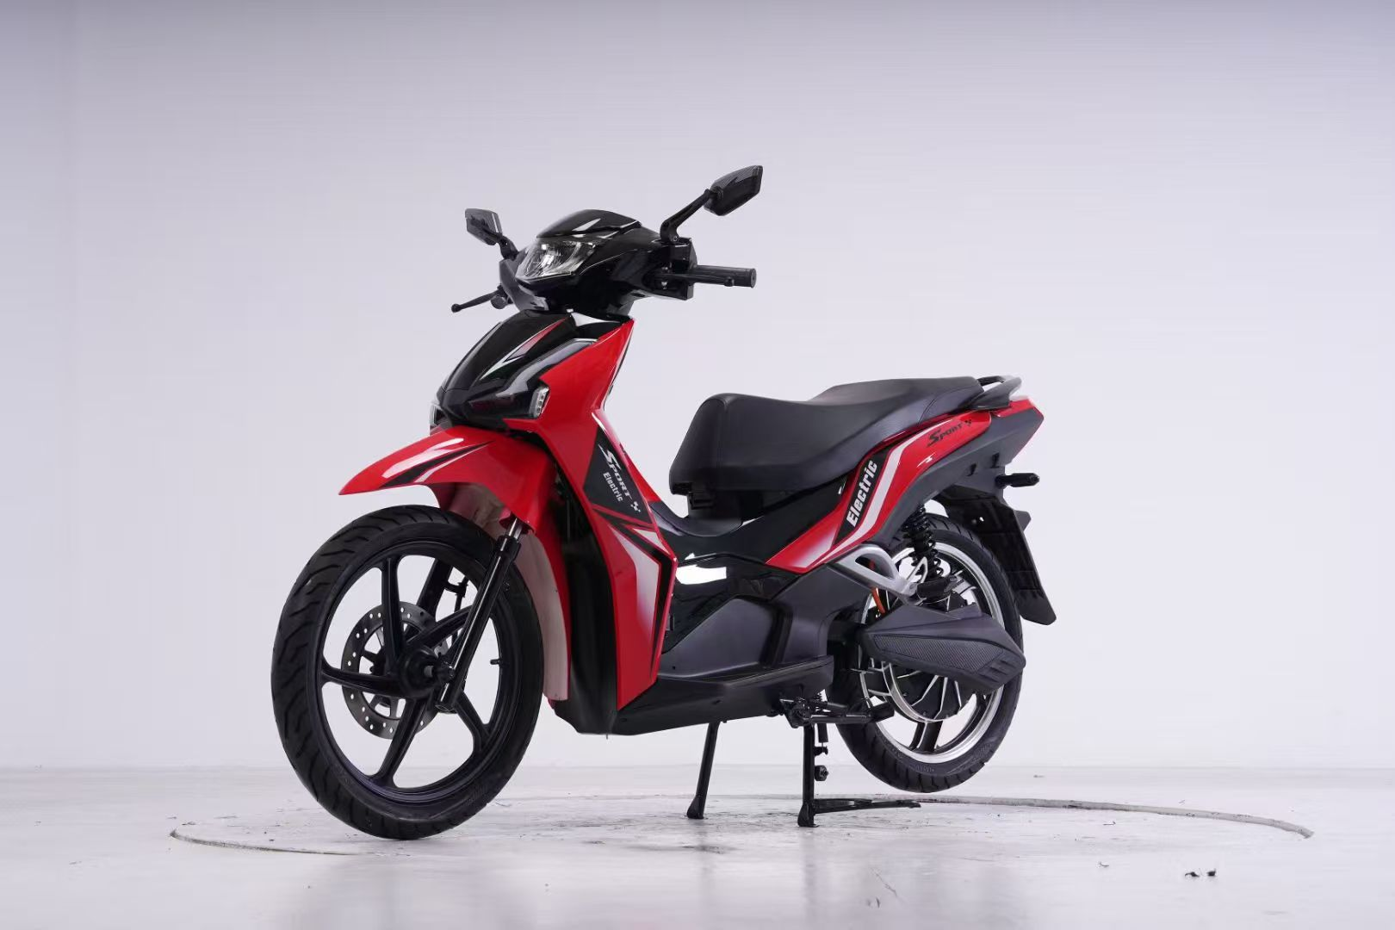
尺寸
长度： | 1950MM
宽度： | 750MM
整车高度： | 1350MM
轴距： | 1330MM
电池仓尺寸： | 540MM*225MM*180MM
功能参数-
电缆线： | 6平方
前轮： | 17寸铝轮
时速: | 55KM/H-60KM/H
续航里程: | 75Km-80Km(铅酸电池状态)
电机功率： | 全顺/金宇星2000W（17寸35H） 扭矩版
控制器： | 华顺50A/60A控制器(黑豹双基版)
电池盒： | 72V32AH铅酸/锂电72V80Ah
刹车： | 前后220盘碟刹 | 附加功能：P档，双闪，倒车，蓝牙音响
车把： | 头罩款
Addon- |  | CKD散件价格：2980.00元
仪表 | LED液晶仪表
减震 | 液压前减震，后可调节双管液压减震 | 备注：不含税，不含电池，不含充电器，不换包装。
轮胎（三元） | 前2.75-17，后3.0-17，真空胎
防盗 | 遥控防盗器

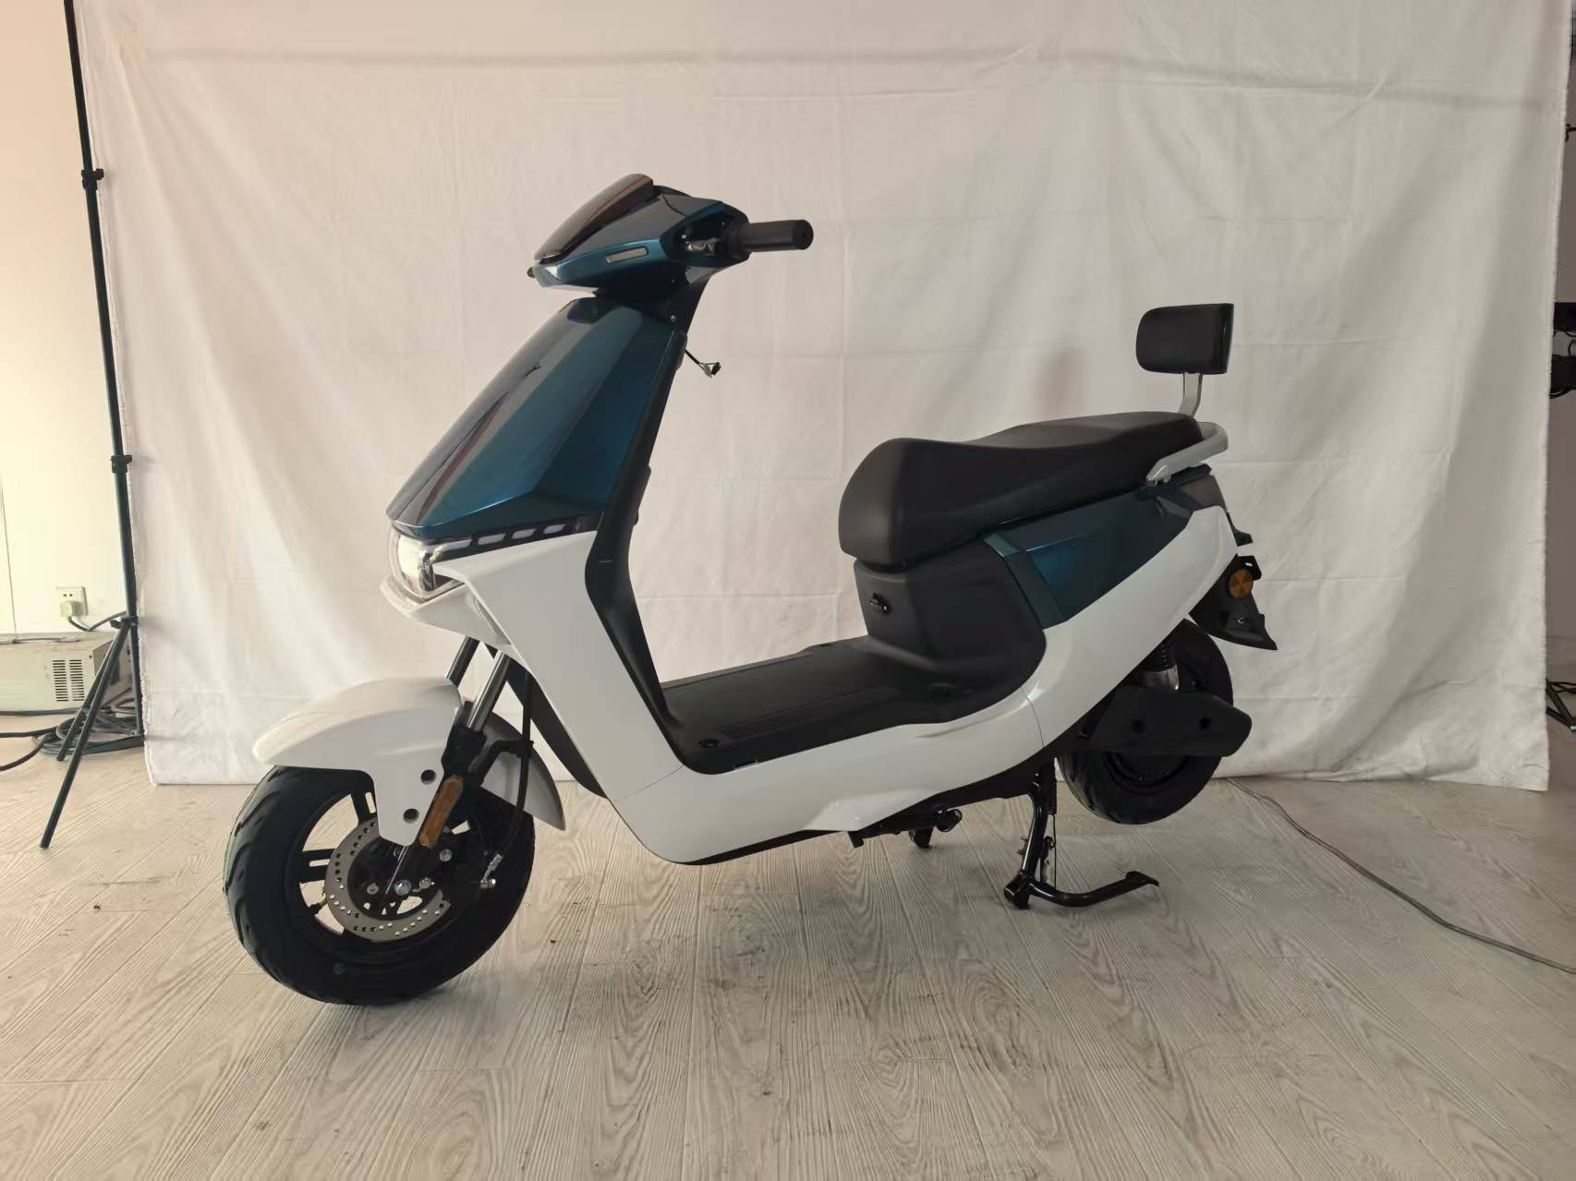
型号: | E6靠背版
尺寸
长度：
宽度：
整车高度：
功能参数-
电缆线： | 3平方
前轮： | 10寸铁轮轮
时速: | 55KM/H
续航里程: | 85Km
电机功率： | 安驰1000W（10寸）2.0-30H
控制器： | 华顺12管32A控制器
电池： | 72V20AH铅酸
刹车： | 前碟后鼓

Addon-
仪表 | LED 液晶仪表
减震 | 川齐前后液压减震 | CKD散件价格：1290.00元
轮胎 | 耐力可前后3.0-10真空胎 | 备注：不含：税，电池，充电器。
防盗 | 遥控防盗器

型号: | 雷豹衣架版 | 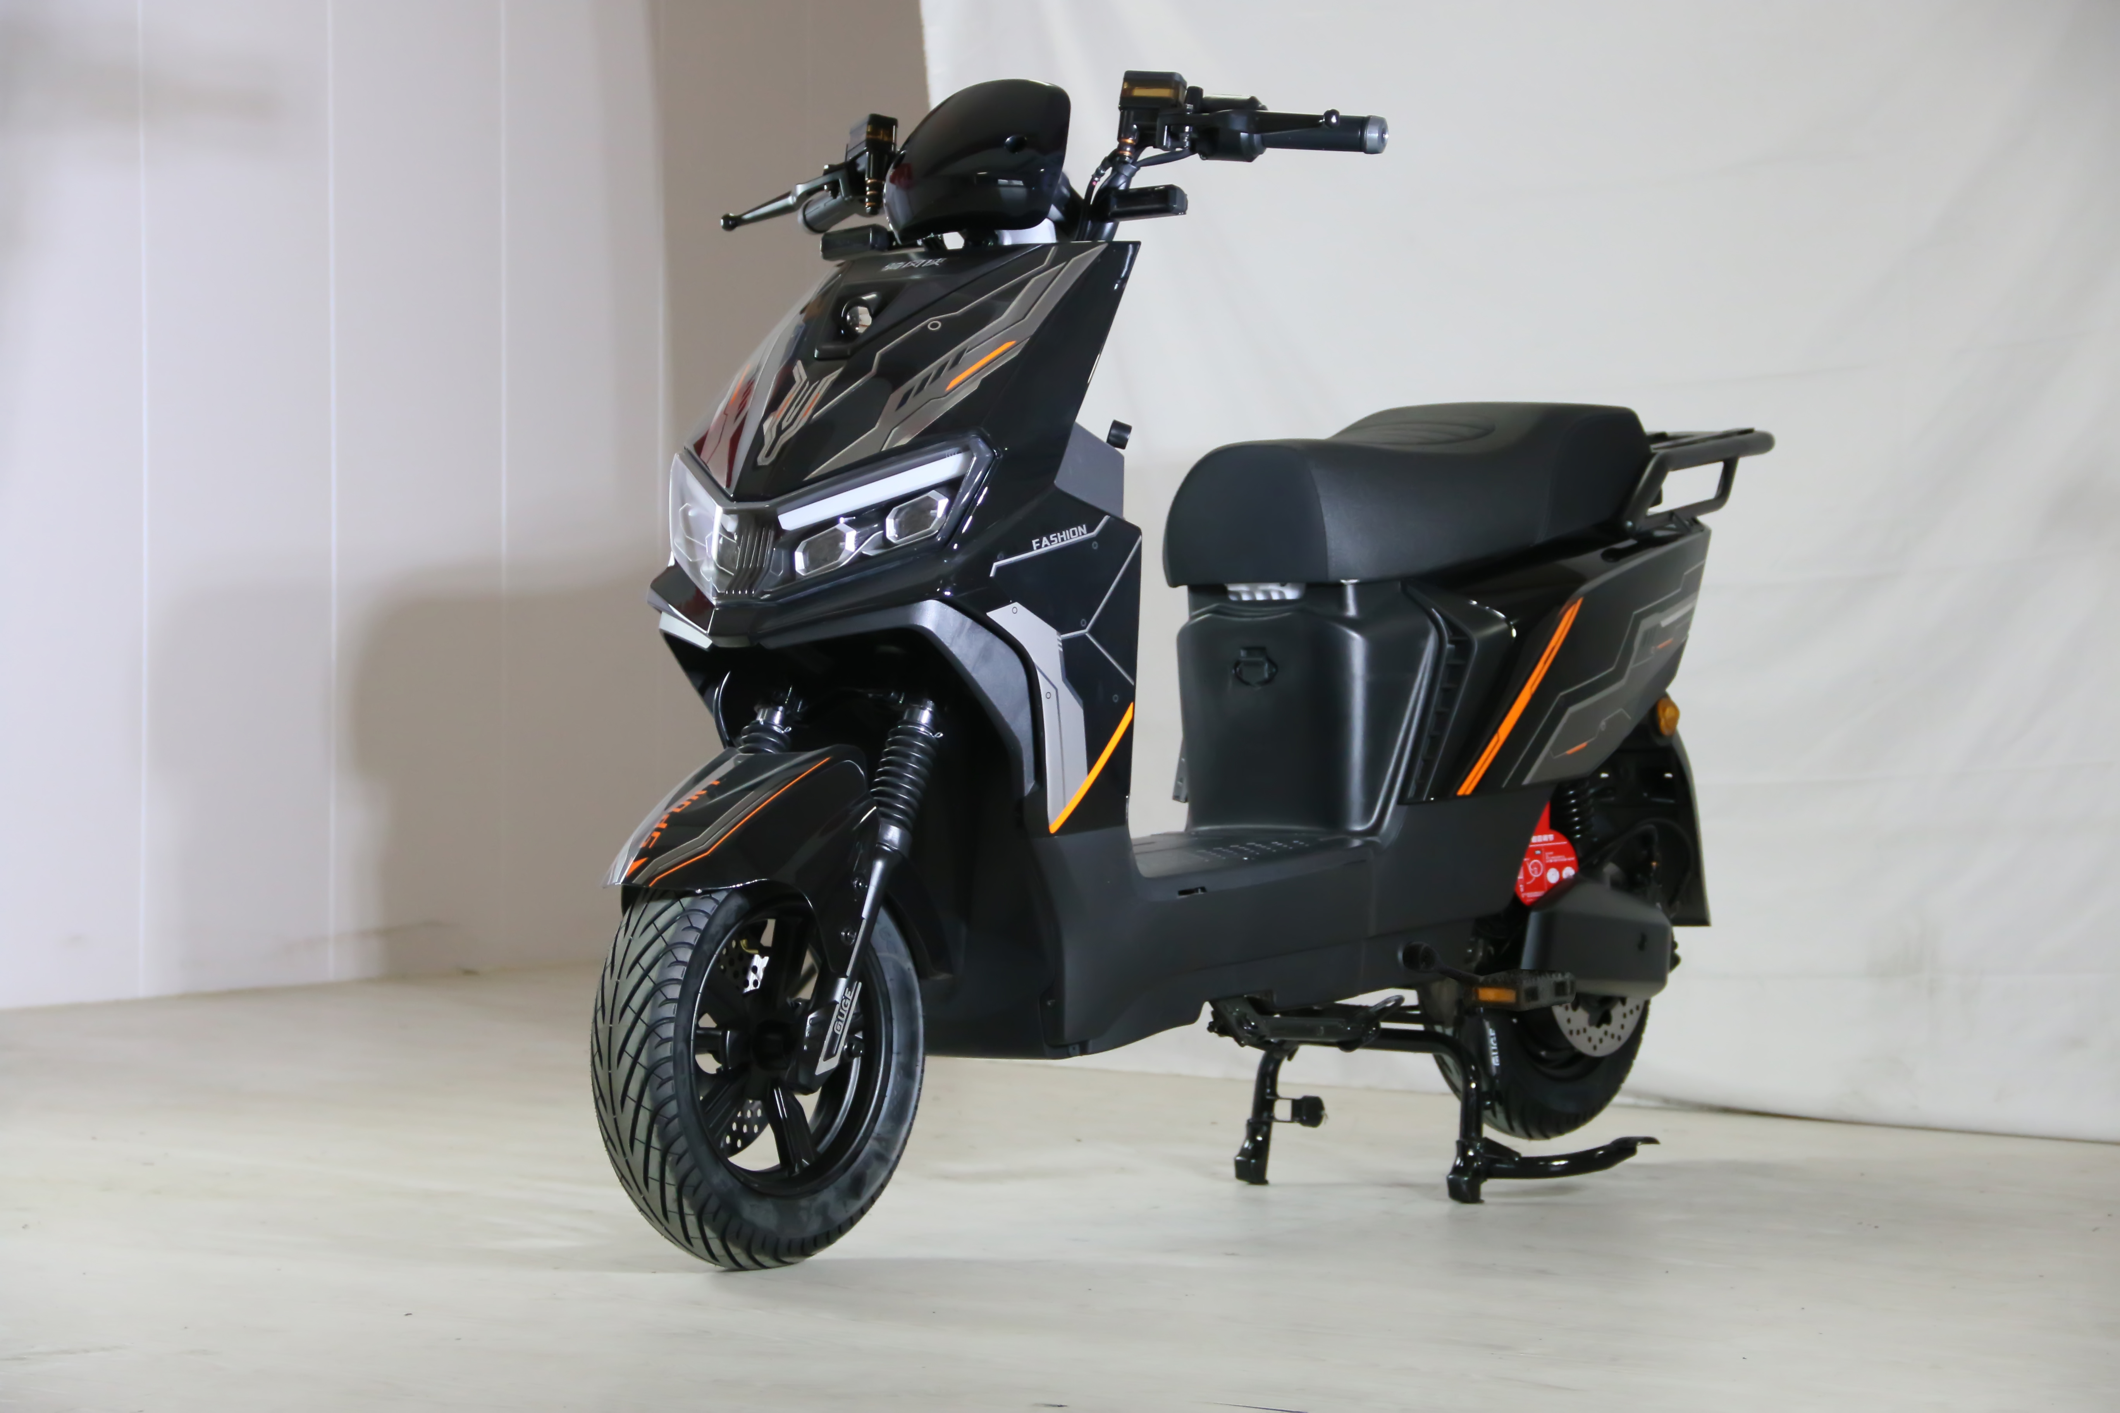
尺寸
长度： | 1850MM
宽度： | 750MM
整车高度： | 1150MM
功能参数-
电缆线： | 3平方
前轮： | 10寸铁轮
时速: | 55KM/H
续航里程: | 75Km
电机功率： | 1000W（10寸）
控制器： | 35A控制器 | 原厂塑件，加强车架
电池盒： | 72V32AH铅酸
刹车： | 前后碟刹
车把： | 裸把
Addon- |  | 裸车价格：1450.00元
仪表 | LED液晶仪表
减震 | 前液压杆套减震，后双管液压 | 备注：不含税，不含电池，不含充电器，不含包装。
轮胎 | 前后3.0-10真空胎
防盗 | 遥控防盗器

型号: | M-031
尺寸
长度：
宽度：
整车高度：
功能参数-
电缆线： | 6平方
前轮： | 12寸铝轮
时速: | 85KM/H
续航里程: | 80Km
电机功率： | 2000W（12寸）
控制器： | 60A控制器
电池： | 72V38AH铅酸 | 价格:（不含税）
刹车： | 前后碟刹 | 裸车：2480.00元
防护： | 无护杠 | 72V38AH铅酸电池：1200元
Addon- |  | 72V充电器：38元
仪表 | LED 液晶仪表 | 铁架+纸箱包装：200元
减震 | 前液压杆套减震，后双管液压
轮胎 | 前后90-90-12真空胎
防盗 | 遥控防盗器

型号: | M-031
尺寸
长度：
宽度：
整车高度：
功能参数-
电缆线： | 6平方
前轮： | 12寸铝轮
时速: | 85KM/H
续航里程: | 65Km
电机功率： | 1500W（12寸）
控制器： | 40A控制器
电池： | 72V38AH铅酸 | 价格:（不含税）
刹车： | 前后碟刹 | 裸车：2180.00元
防护： | 护杠 | 72V38AH铅酸电池：1200元
Addon- |  | 72V充电器：38元
仪表 | LED 液晶仪表 | 铁架+纸箱包装：200元
减震 | 前液压杆套减震，后双管液压
轮胎 | 前后90-90-12真空胎
防盗 | 遥控防盗器

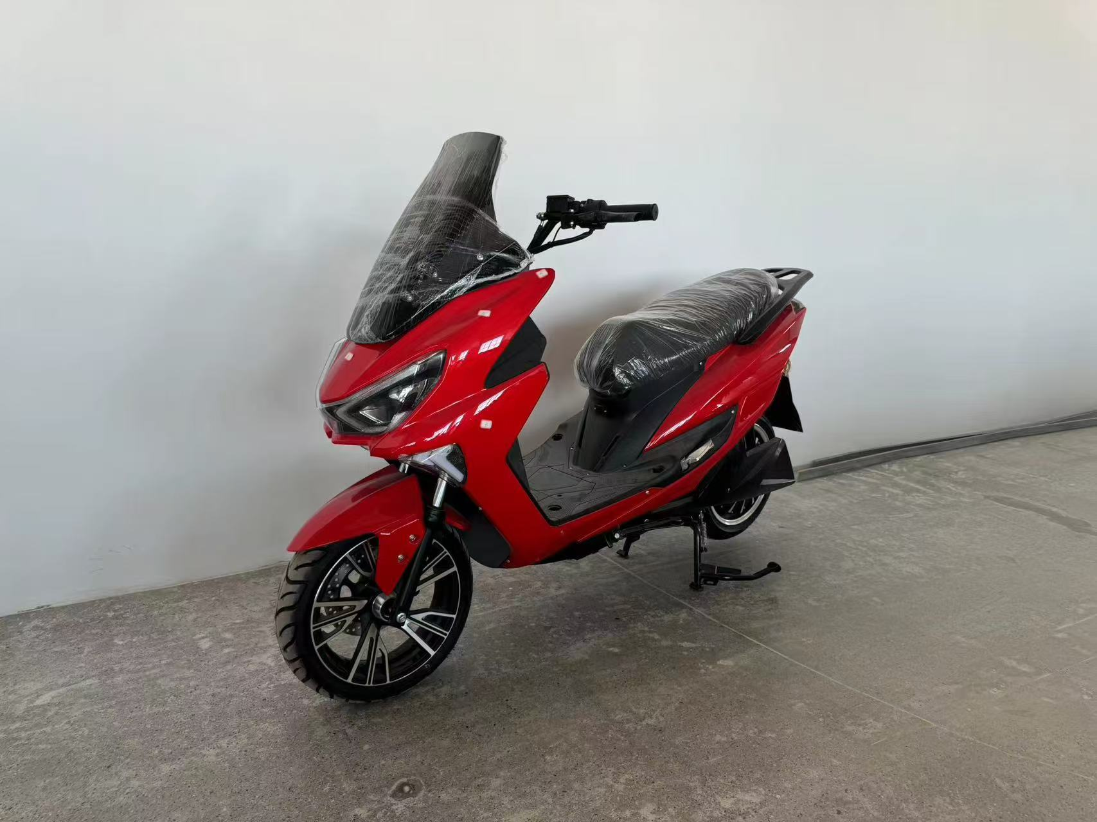
型号: | 剑齿虎
尺寸
长度：
宽度：
整车高度：
功能参数-
电缆线： | 6平方
前轮： | 12寸铝轮
时速: | 85KM/H
续航里程: | 80Km
电机功率： | 2000W（12寸）
控制器： | 60A控制器
电池： | 72V70AH铁锂 | 价格:（不含税）
刹车： | 前后碟刹 | 裸车：3530.00元
防护： | 无护杠
Addon-
仪表 | LED 液晶仪表 | 铁架+纸箱包装：200元
减震 | 前液压杆套减震，后双管液压
轮胎 | 前后120-70-12真空胎
防盗 | 遥控防盗器

型号: | 雷豹靠背版
尺寸
长度： | 1850MM
宽度： | 750MM
整车高度： | 1150MM
功能参数-
电缆线： | 3平方
前轮： | 10寸铁轮
时速: | 55KM/H
续航里程: | 75Km
电机功率： | 1000W（10寸）
控制器： | 35A控制器 | 原厂塑件，加强车架
电池盒： | 72V20AH铅酸
刹车： | 前后碟刹，前反扣
车把： | 裸把
Addon- |  | 裸车价格：1510.00元，靠背+30元。
仪表 | LED液晶仪表
减震 | 前液压杆套减震，后双管液压 | 备注：不含税，不含电池，不含充电器，不含包装。税加10%。
轮胎 | 前后3.0-10真空胎
防盗 | 遥控防盗器
 |  | 72V20AH铅酸电池：580元，充电器：35元
 |  | 60V24AH锂电池：890元，充电器：42元
 |  | 72V30AH锂电池：1450元，充电器：60元

型号: | 雷豹动力护杠版
尺寸
长度： | 1850MM
宽度： | 750MM
整车高度： | 1150MM
功能参数-
电缆线： | 6平方
前轮： | 12寸铁轮
时速: | 65KM/H
续航里程: | 90Km
电机功率： | 1500W（12寸）
控制器： | 40A控制器 | 原厂塑件，加强车架，带改装双射灯。
电池盒： | 72V38AH铅酸
刹车： | 前后碟刹 | 备注：改装挡风玻璃+70元，外卖尾箱+50
车把： | 裸把
Addon- |  | 裸车价格：1730.00元
仪表 | NFC,蓝牙仪表
减震 | 前液压杆套减震，后双管液压 | 备注：不含税，不含电池，不含充电器，不含包装。
轮胎 | 前后90-90-12真空胎
防盗 | 遥控防盗器

 |  | 72V38AH石墨烯铅酸电池：1200元,充电器：50元
 |  | 72V35AH真黑金铅酸电池：1070元，充电器：50元

型号: | 苍穹动力靠背版
尺寸
长度： | 1830MM
宽度： | 700MM
整车高度： | 1150MM
功能参数-
电缆线： | 3平方
前轮： | 10寸铝轮
时速: | 55KM/H
续航里程: | 90Km
电机功率： | 1000W（10寸）
控制器： | 38A控制器 | 原厂塑件，加强车架
电池盒： | 72V32AH铅酸
刹车： | 前后碟刹
车把： | 飞机把
Addon- |  | 整车价格：1480.00元
仪表 | LED 液晶仪表
减震 | 前液压杆套减震，后双管液压 | 备注：不含：税，电池，充电器，包装。
轮胎 | 前后3.0-10加宽真空胎
防盗 | 遥控防盗器

型号: | D20外卖版 | 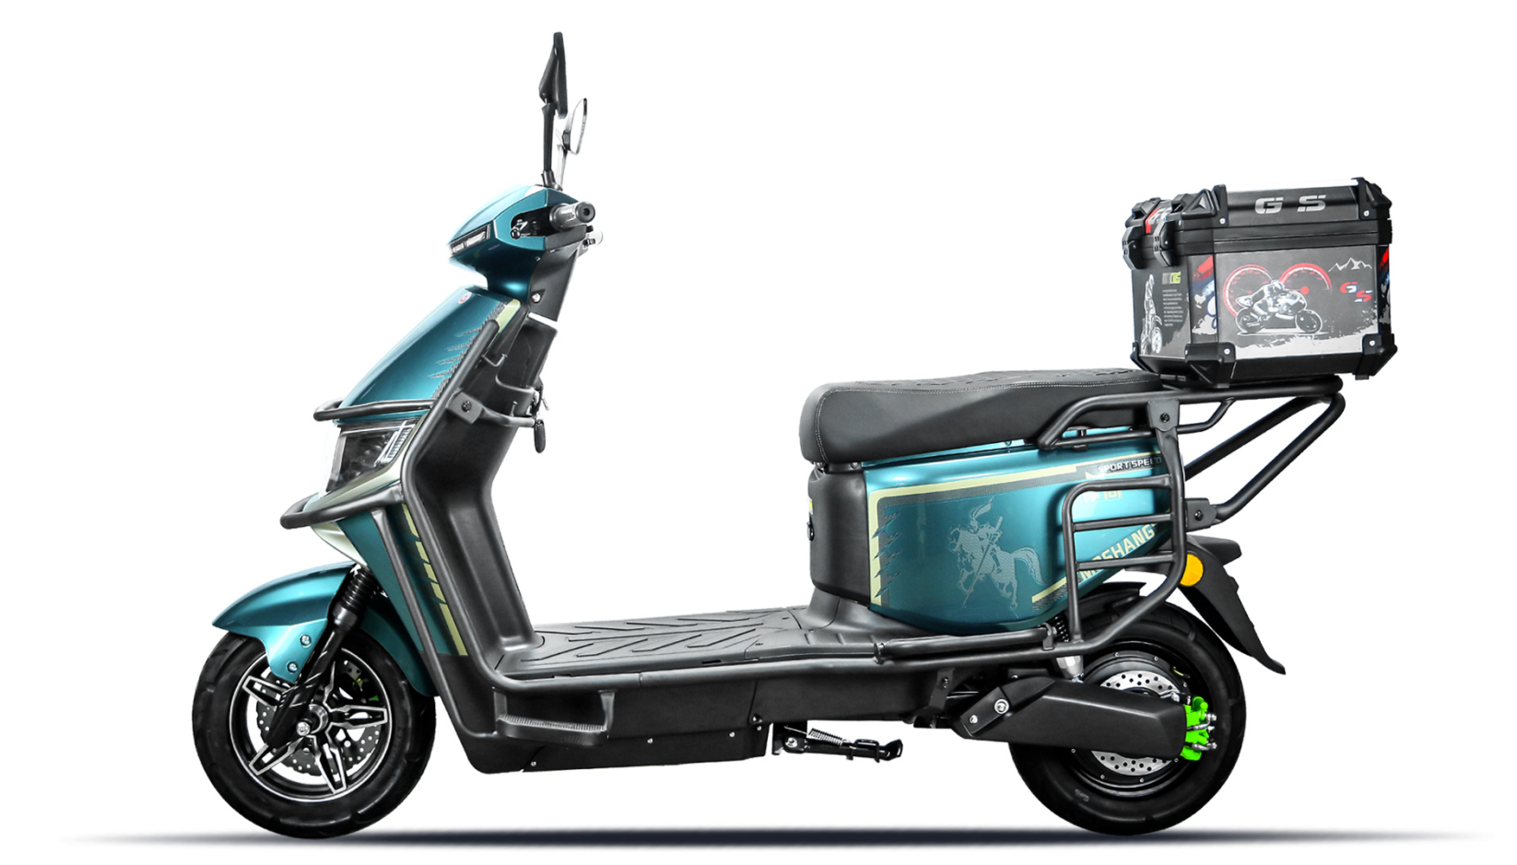
尺寸
长度： | 1880MM
宽度： | 740MM
整车高度： | 1130MM
功能参数-
电缆线： | 6平方
前轮： | 10寸铝轮
时速: | 65KM/H
续航里程: | 90Km
电机功率： | 1500W（10寸）
控制器： | 40A控制器 | 原厂塑件，加强车架
电池盒： | 72V32AH铅酸/锂电72V40Ah
刹车： | 前后碟刹
车把： | 裸把
Addon- |  | 裸车价格：1830.00元（含外卖箱）
仪表 | LED仪表
减震 | 前液压杆套减震，后双管液压 | 备注：不含税，不含电池，不含充电器，不含包装。
轮胎 | 前后3.0-10加宽真空胎
防盗 | 遥控防盗器

型号: | D21外卖版 | 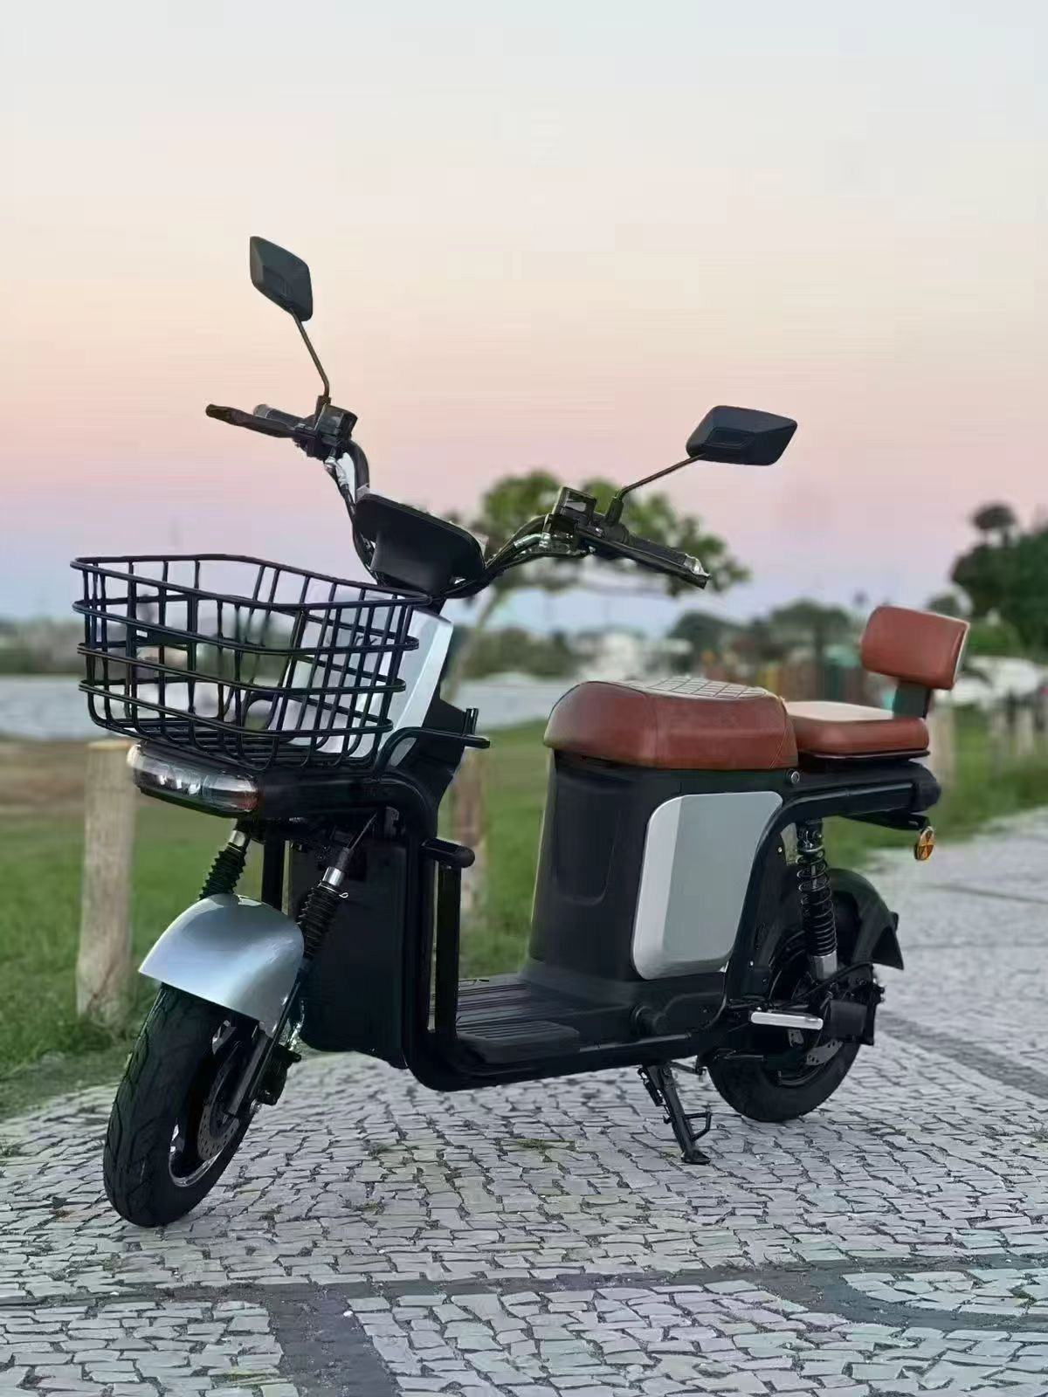
轴距： | 1300MM
长度： | 1740MM
宽度： | 700MM
整车高度： | 1100MM
功能参数-
电缆线： | 4平方
前轮： | 10寸铝轮
时速: | 55KM/H
续航里程: | 75Km
电机功率： | 1500W（10寸）
控制器： | 40A控制器 | 原厂塑件，加强车架
电池盒： | 锂电60V24Ah
刹车： | 前后碟刹
车把： | 裸把
Addon- |  | 裸车价格：1880.00元
仪表 | LED仪表
减震 | 前液压杆套减震，后双管液压 | 备注：不含税，不含电池，不含充电器，不含包装。
轮胎 | 前后3.0-10加宽真空胎
防盗 | 遥控防盗器

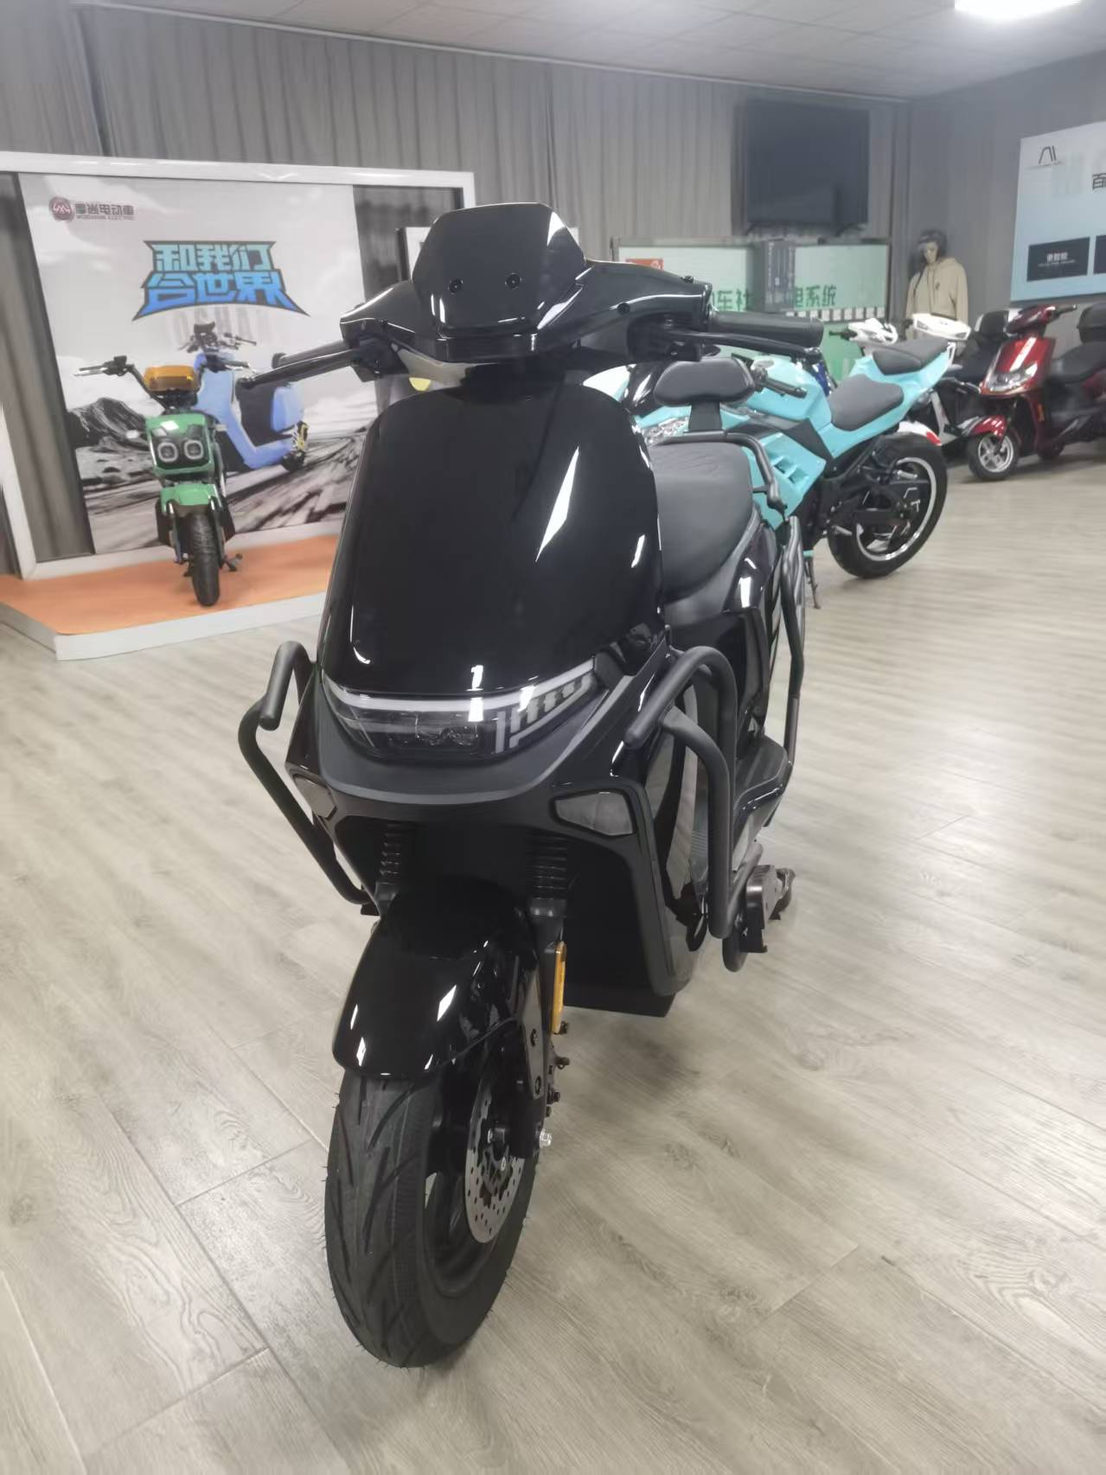
型号: | 小九
尺寸
长度： | 1800MM
宽度： | 700MM
整车高度： | 1150MM
功能参数-
电缆线： | 2.5平方
前轮： | 10寸铁轮
时速: | 50KM/H
续航里程: | 75Km
电机功率： | 1000W（10寸27H）
控制器： | 32A控制器
电池： | 72V20AH铅酸
刹车： | 前后碟刹
防护： | 全车护杠+尾箱 | 价格:1610.00元（不含税）
Addon-
仪表 | LED 液晶仪表 | NFC，蓝牙音响，护杠，常规尾箱
减震 | 前液压杆套减震，后双管液压
轮胎 | 前后3.0-10真空胎 | 备注：含纸箱包装（不含税，电池，充电器）
防盗 | 遥控防盗器

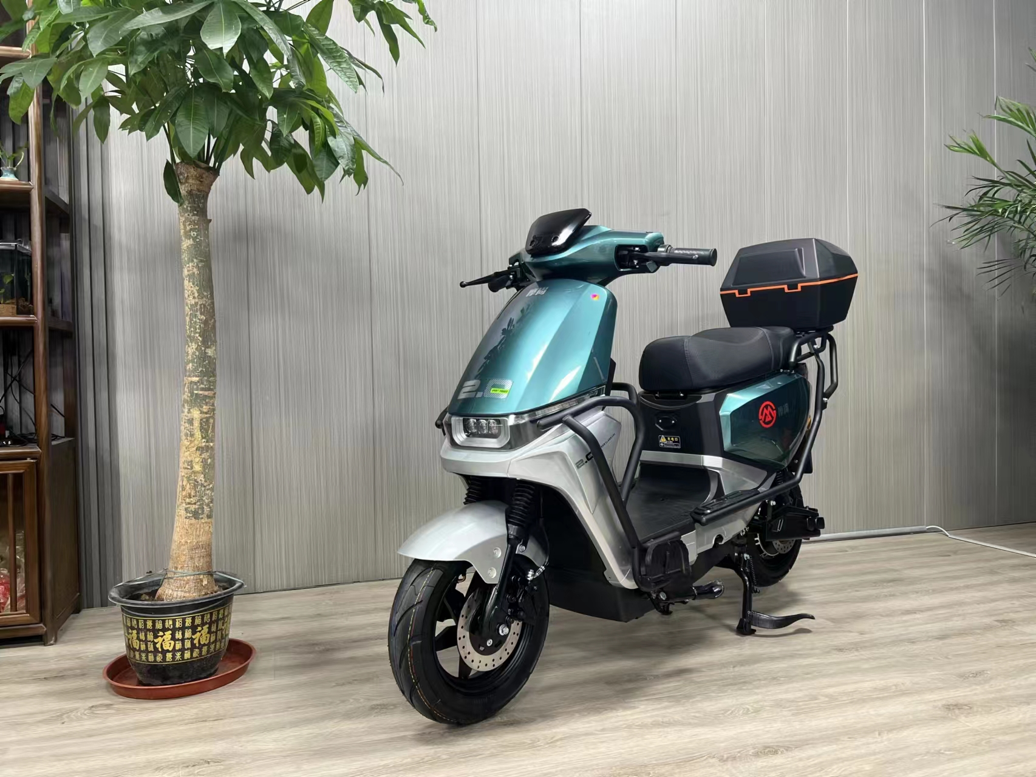
型号: | 机甲师
尺寸
长度： | 1800MM
宽度： | 700MM
整车高度： | 1130MM
功能参数-
电缆线： | 2.5平方
前轮： | 10寸铁轮
时速: | 50KM/H
续航里程: | 75Km
电机功率： | 1000W（10寸27H）
控制器： | 32A控制器
电池： | 72V20AH铅酸
刹车： | 前后碟刹
防护： | 全车护杠+尾箱 | 价格:1680.00元（不含税）
Addon-
仪表 | LED 液晶仪表 | NFC，蓝牙音响，护杠，常规尾箱
减震 | 前液压杆套减震，后双管液压
轮胎 | 前后3.0-10真空胎 | 备注：含纸箱包装（不含税，电池，充电器）
防盗 | 遥控防盗器

型号: | 苍穹动力衣架版 | 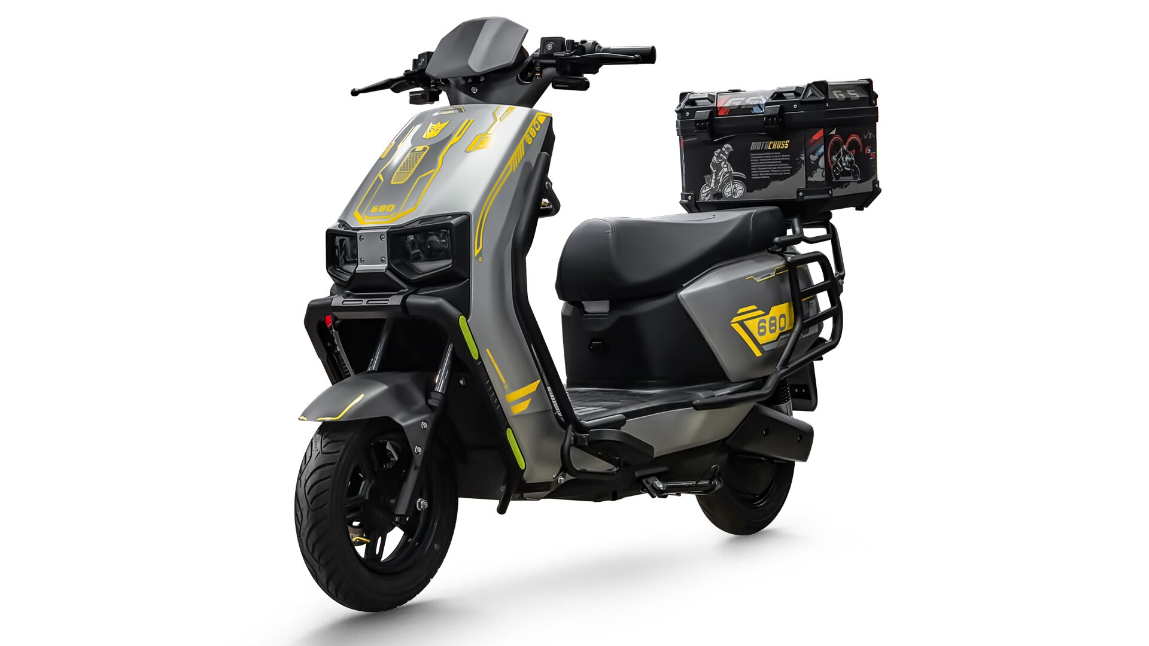
尺寸
长度： | 1830MM
宽度： | 700MM
整车高度： | 1150MM
轴距： | 1330MM
电池仓尺寸： | 72V35AH
功能参数-
电缆线： | 3平方
前轮： | 10寸铁轮
时速: | 50KM/H-55KM/H
续航里程: | 75Km-80Km(铅酸电池状态)
电机功率： | 1200W（10寸2.3-30H）
控制器： | 华顺35A控制器 | 原厂塑件，加强车架,PU烤漆
电池盒： | 72V35AH铅酸
刹车： | 前220盘碟刹，后180盘碟刹 | 附加功能：P档，双闪，倒车，USB，蓝牙音响
车把： | 飞机把
Addon- |  | CKD散件价格：1380.00元
仪表 | NFC APP液晶仪表 带蓝牙
减震 | 液压前减震，后可调节双管液压减震 | 备注：不含税，不含电池，不含充电器，不换包装。护杠加100元，
轮胎（三元） | 前后3.0-10真空胎
防盗 | 遥控防盗器

型号: | 翼虎动力版
尺寸
长度： | 1950MM
宽度： | 750MM
整车高度： | 1350MM
轴距： | 1330MM
电池仓尺寸： | 540MM*225MM*180MM
功能参数-
电缆线： | 6平方
前轮： | 17寸铝轮
时速: | 55KM/H-60KM/H
续航里程: | 75Km-80Km(铅酸电池状态)
电机功率： | 全顺/2000W，35H
控制器： | 华顺50A/60A控制器(黑豹双基版) | 原厂塑件，原厂车架,PU烤漆
电池盒： | 72V32AH铅酸/锂电72V80Ah
刹车： | 前后220盘碟刹 | 附加功能：P档，双闪，倒车,USB，蓝牙音响
车把： | 头罩款
Addon- |  | CKD散件价格：2980.00元
仪表 | NFC 液晶仪表 蓝牙音响
减震 | 液压前减震，后可调节双管液压减震 | 备注：不含税，不含电池，不含充电器，不换包装。
轮胎（三元） | 前2.75-17，后3.0-17，真空胎
防盗 | 遥控防盗器 | 压力轴承

型号: | 卫士二代 | 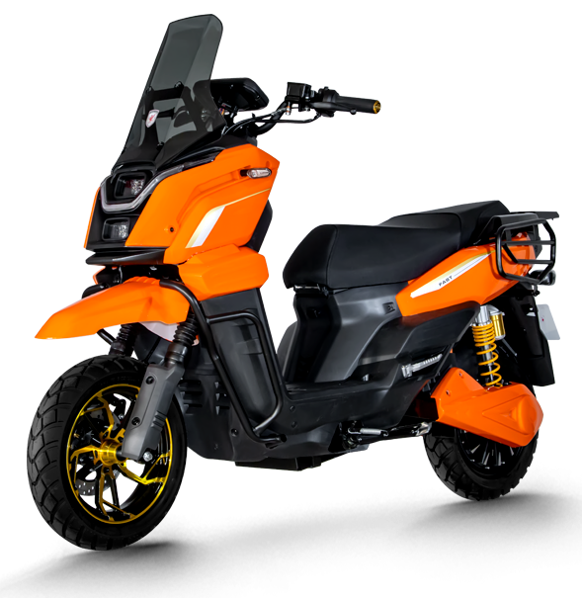
尺寸
长度： | 1865MM
宽度： | 710MM
整车高度： | 1080MM
轴距： | 1375MM
电池仓尺寸：
功能参数-
电缆线： | 6平方
前轮： | 12寸铝轮
时速: | 65KM/H
续航里程: | 75Km-80Km(铅酸电池状态)
电机功率： | 2000W，35H
控制器： | 华顺50A控制器(黑豹双基版) | 原厂塑件，原厂车架,PU烤漆
电池盒： | 72V32AH铅酸
刹车： | 前后220盘碟刹 | 附加功能：P档，双闪，倒车,USB，蓝牙音响
车把： | 头罩款
Addon- |  | 整车价格：2980.00元
仪表 | NFC 液晶仪表 蓝牙音响
减震 | 液压前减震，后可调节双管液压减震 | 备注：不含税，不含包装，不含电池，不含充电器。
轮胎（三元） | 前后120-70-12真空胎
防盗 | 遥控防盗器 | 压力轴承

型号: | 坦克三代 | 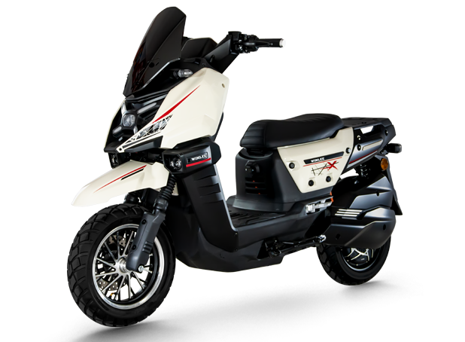
尺寸
长度： | 1780MM
宽度： | 770MM
整车高度： | 1080MM
轴距： | 1315MM
电池仓尺寸：
功能参数-
电缆线： | 6平方
前轮： | 12寸铝轮
时速: | 65KM/H
续航里程: | 75Km-80Km(铅酸电池状态)
电机功率： | 2000W，35H
控制器： | 华顺50A控制器(黑豹双基版) | 原厂塑件，原厂车架,PU烤漆
电池盒： | 72V32AH铅酸
刹车： | 前后220盘碟刹 | 附加功能：P档，双闪，倒车,USB，蓝牙音响
车把： | 头罩款
Addon- |  | 整车价格：2880.00元
仪表 | NFC 液晶仪表 蓝牙音响
减震 | 液压前减震，后可调节双管液压减震 | 备注：不含税，不含包装，不含电池，不含充电器。
轮胎（三元） | 前后120-70-12真空胎
防盗 | 遥控防盗器 | 压力轴承

型号: | 坦克二代 | 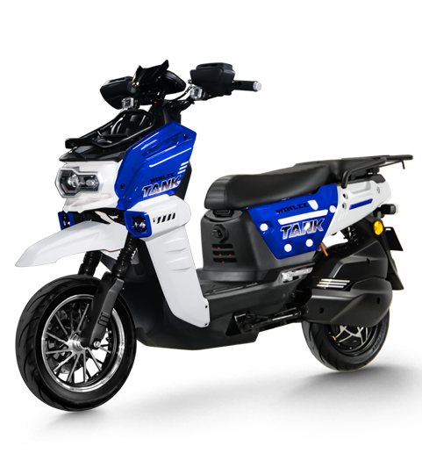
尺寸
长度： | 1780MM
宽度： | 770MM
整车高度： | 1080MM
轴距： | 1315MM
电池仓尺寸：
功能参数-
电缆线： | 6平方
前轮： | 12寸铝轮
时速: | 65KM/H
续航里程: | 75Km-80Km(铅酸电池状态)
电机功率： | 2000W，35H
控制器： | 华顺50A控制器(黑豹双基版) | 原厂塑件，原厂车架,PU烤漆
电池盒： | 72V32AH铅酸
刹车： | 前后220盘碟刹 | 附加功能：P档，双闪，倒车,USB，蓝牙音响
车把： | 头罩款
Addon- |  | 整车价格：2930.00元
仪表 | NFC 液晶仪表 蓝牙音响
减震 | 液压前减震，后可调节双管液压减震 | 备注：不含税，不含包装，不含电池，不含充电器。
轮胎（三元） | 前后120-70-12真空胎
防盗 | 遥控防盗器 | 压力轴承

型号: | 卫士一代 | 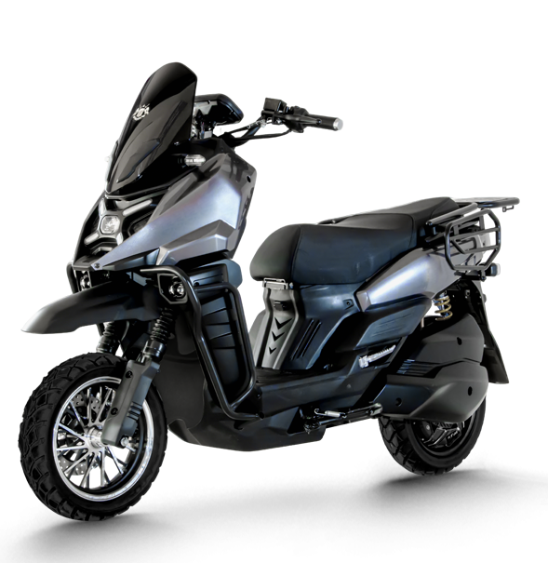
尺寸
长度： | 1865MM
宽度： | 710MM
整车高度： | 1080MM
轴距： | 1375MM
电池仓尺寸：
功能参数-
电缆线： | 6平方
前轮： | 12寸铝轮
时速: | 65KM/H
续航里程: | 75Km-80Km(铅酸电池状态)
电机功率： | 2000W，35H
控制器： | 华顺50A控制器(黑豹双基版) | 原厂塑件，原厂车架,PU烤漆
电池盒： | 72V32AH铅酸
刹车： | 前后220盘碟刹 | 附加功能：P档，双闪，倒车,USB，蓝牙音响
车把： | 头罩款
Addon- |  | 整车价格：2930.00元
仪表 | NFC 液晶仪表 蓝牙音响
减震 | 液压前减震，后可调节双管液压减震 | 备注：不含税，不含包装，不含电池，不含充电器。
轮胎（三元） | 前后120-70-12真空胎
防盗 | 遥控防盗器 | 压力轴承

型号: | 猛士 | 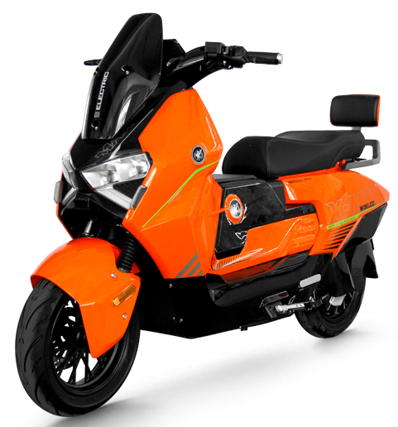
尺寸
长度： | 1850MM
宽度： | 690MM
整车高度： | 1100MM
轴距： | 1310MM
电池仓尺寸：
功能参数-
电缆线： | 6平方
前轮： | 12寸铝轮
时速: | 65KM/H
续航里程: | 75Km-80Km(铅酸电池状态)
电机功率： | 2000W，35H
控制器： | 华顺50A控制器(黑豹双基版) | 原厂塑件，原厂车架,PU烤漆
电池盒： | 72V32AH铅酸
刹车： | 前后220盘碟刹 | 附加功能：P档，双闪，倒车,USB，蓝牙音响
车把： | 头罩款
Addon- |  | 整车价格：3030.00元
仪表 | NFC 液晶仪表 蓝牙音响
减震 | 液压前减震，后可调节双管液压减震 | 备注：不含税，不含包装，不含电池，不含充电器。
轮胎（三元） | 前后120-70-12真空胎
防盗 | 遥控防盗器 | 压力轴承

型号: | 坦克一代 | 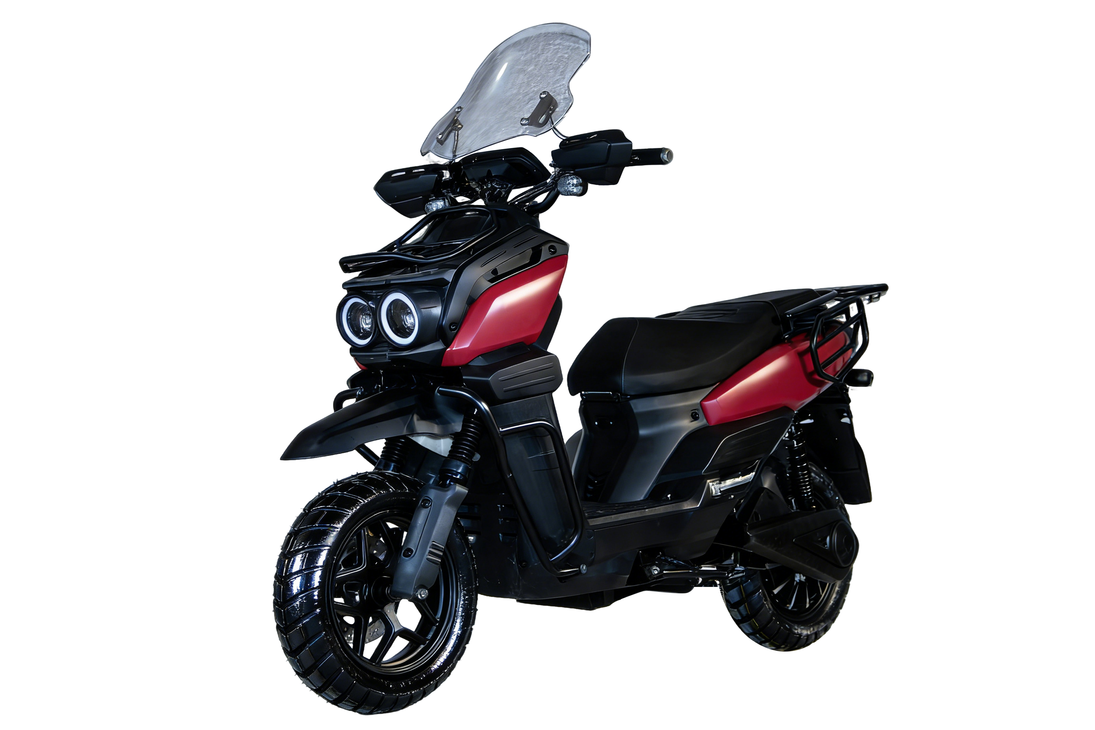
尺寸
长度： | 1780MM
宽度： | 770MM
整车高度： | 1080MM
轴距： | 1315MM
电池仓尺寸：
功能参数-
电缆线： | 6平方
前轮： | 12寸铝轮
时速: | 65KM/H
续航里程: | 75Km-80Km(铅酸电池状态)
电机功率： | 2000W，35H
控制器： | 华顺50A控制器(黑豹双基版) | 原厂塑件，原厂车架,PU烤漆
电池盒： | 72V32AH铅酸
刹车： | 前后220盘碟刹 | 附加功能：P档，双闪，倒车,USB，蓝牙音响
车把： | 头罩款
Addon- |  | 整车价格：2680.00元
仪表 | NFC 液晶仪表 蓝牙音响
减震 | 液压前减震，后可调节双管液压减震 | 备注：不含税，不含包装，不含电池，不含充电器。
轮胎（三元） | 前后120-70-12真空胎
防盗 | 遥控防盗器 | 压力轴承

型号: | 翼虎动力版
尺寸
长度： | 1950MM
宽度： | 750MM
整车高度： | 1350MM
轴距： | 1330MM
电池仓尺寸： | 540MM*225MM*180MM
功能参数-
电缆线： | 6平方
前轮： | 17寸铝轮
时速: | 55KM/H-60KM/H
续航里程: | 75Km-80Km(铅酸电池状态)
电机功率： | 全顺/2000W，35H
控制器： | 华顺50A/60A控制器(黑豹双基版) | 原厂塑件，原厂车架,PU烤漆
电池盒： | 72V32AH铅酸/锂电72V80Ah
刹车： | 前后220盘碟刹 | 附加功能：P档，双闪，倒车,USB，蓝牙音响
车把： | 头罩款
Addon- |  | 价格：3280.00元
仪表 | NFC 液晶仪表 蓝牙音响
减震 | 液压前减震，后可调节双管液压减震 | 备注：不含税，不含包装，不含电池，不含充电器。
轮胎（三元） | 前2.75-17，后3.0-17，真空胎
防盗 | 遥控防盗器 | 压力轴承

型号: | 雷豹动力护杠版
尺寸
长度： | 1850MM
宽度： | 750MM
整车高度： | 1150MM
功能参数-
电缆线： | 6平方
前轮： | 12寸铁轮
时速: | 65KM/H
续航里程: | 90Km
电机功率： | 1500W（12寸）
控制器： | 40A控制器 | 原厂塑件，加强车架，带改装双射灯。
电池盒： | 72V32AH铅酸
刹车： | 前后碟刹 | 备注：改装挡风玻璃+70元，外卖尾箱+50
车把： | 裸把
Addon- |  | 裸车价格：1730.00元
仪表 | NFC,蓝牙仪表
减震 | 前液压杆套减震，后双管液压 | 备注：不含税，不含电池，不含充电器，不含包装。
轮胎 | 前后90-90-12真空胎
防盗 | 遥控防盗器

型号: | 坦克一代 | 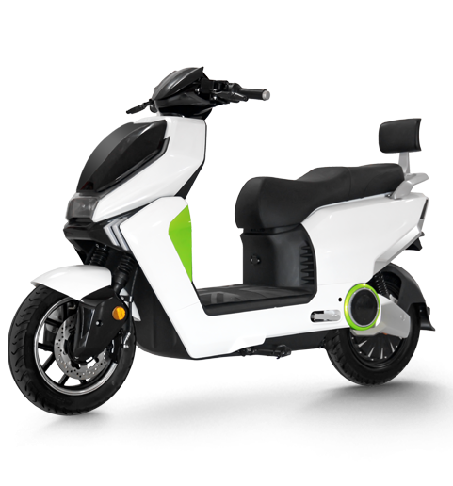
尺寸
长度： | 1780MM
宽度： | 770MM
整车高度： | 1080MM
轴距： | 1315MM
电池仓尺寸：
功能参数-
电缆线： | 6平方
前轮： | 12寸铝轮
时速: | 65KM/H
续航里程: | 75Km-80Km(铅酸电池状态)
电机功率： | 2000W，35H
控制器： | 华顺50A控制器(黑豹双基版) | 原厂塑件，原厂车架,PU烤漆
电池盒： | 72V32AH铅酸
刹车： | 前后220盘碟刹 | 附加功能：P档，双闪，倒车,USB，蓝牙音响
车把： | 头罩款
Addon- |  | 整车价格：2180.00元
仪表 | NFC 液晶仪表 蓝牙音响
减震 | 液压前减震，后可调节双管液压减震 | 备注：不含税，不含包装，不含电池，不含充电器。
轮胎（三元） | 前后120-70-12真空胎
防盗 | 遥控防盗器 | 压力轴承

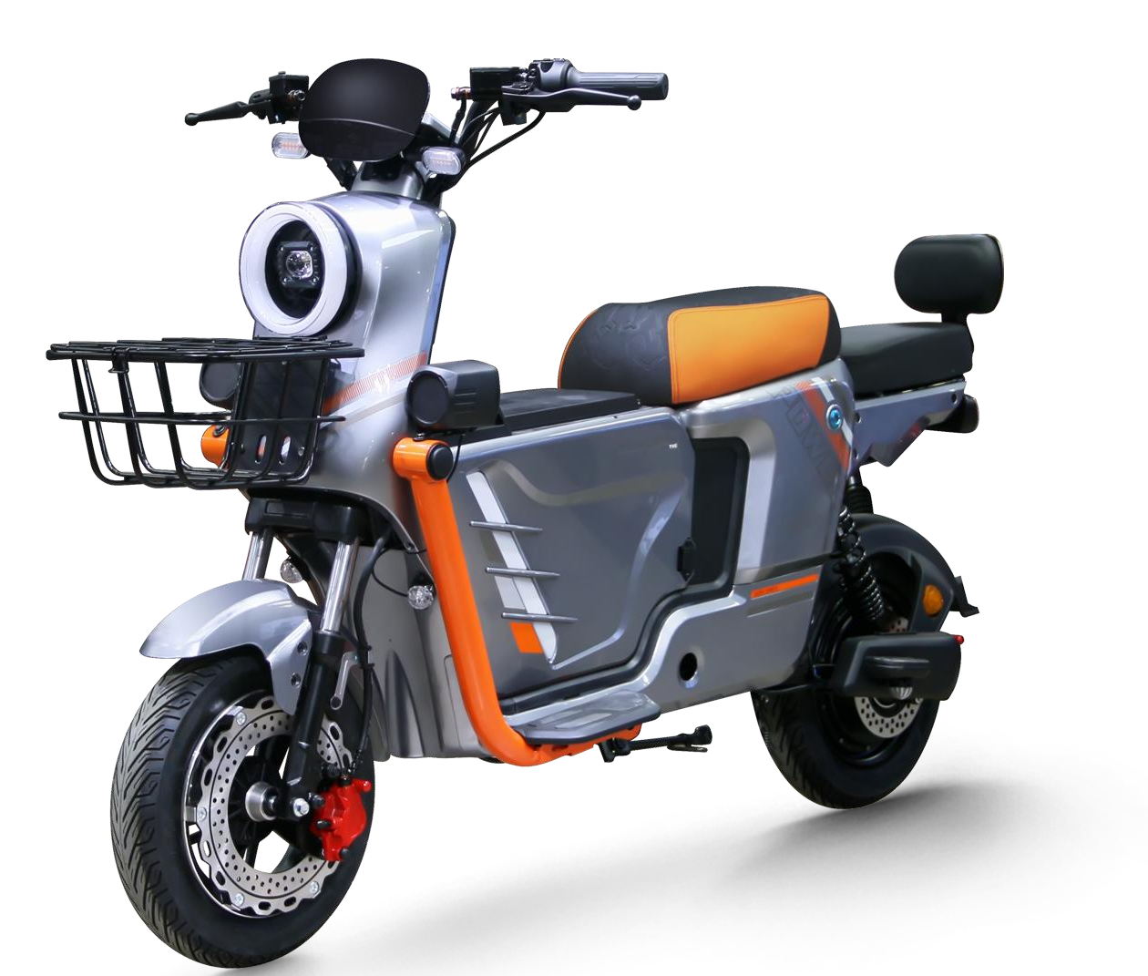
型号: | U2
尺寸
长度： | 1800MM
宽度： | 700MM
整车高度： | 1150MM
功能参数-
电缆线： | 2.5平方
前轮： | 10寸铁轮
时速: | 50KM/H
续航里程: | 75Km
电机功率： | 1000W（10寸27H）
控制器： | 32A控制器
电池： | 72V20AH铅酸
刹车： | 前后碟刹
防护： | 全车护杠+尾箱 | 价格:1780.00元（不含税）
Addon-
仪表 | LED 液晶仪表 | 备注：不含税，不含包装，不含电池，不含充电器。
减震 | 前液压杆套减震，后双管液压
轮胎 | 前后3.0-10真空胎
防盗 | 遥控防盗器

